初回ログイン
←ユースケースに戻る

 | ログイン画面
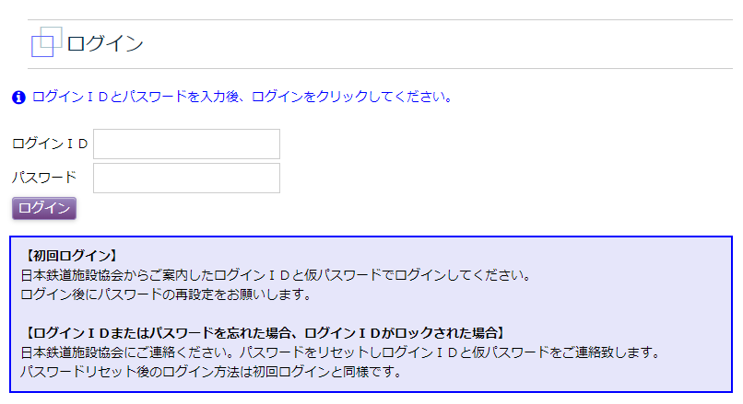

 | 案内されたログインＩＤと仮パスワードでログイン
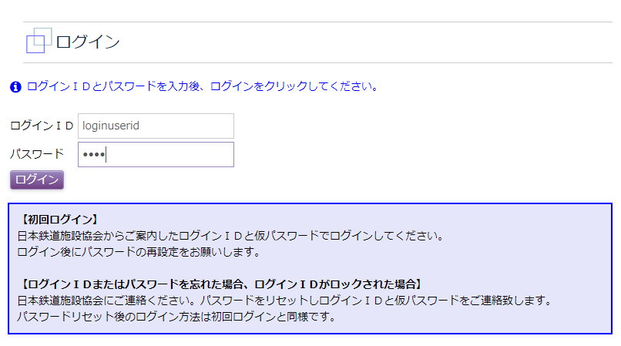

 |  | 会社・支店一覧

 | 仮パスワードと新たなパスワードを入力し更新
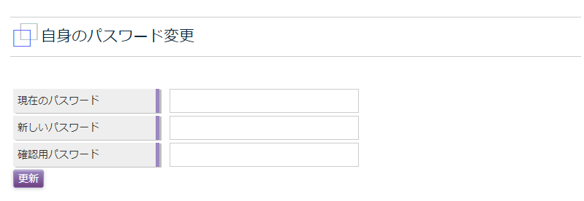

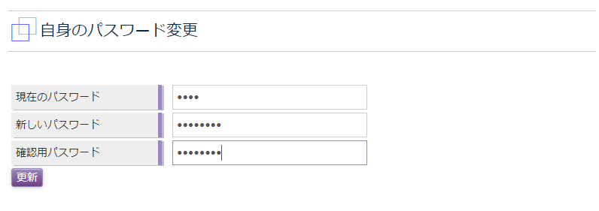

 | トップ画面を表示
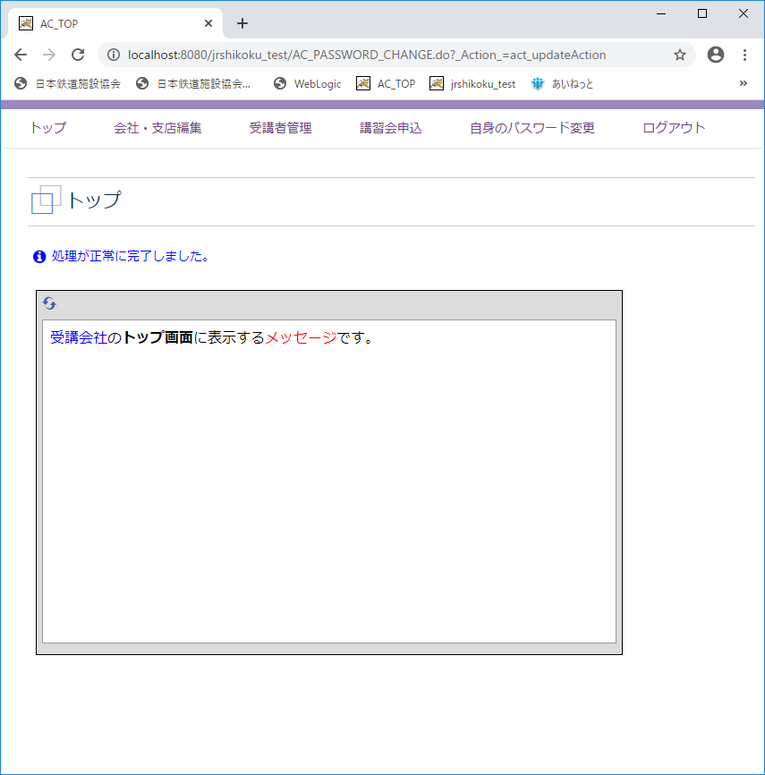

B7
←ユースケースに戻る

 | 受講会社
 | メニュー「会社管理」
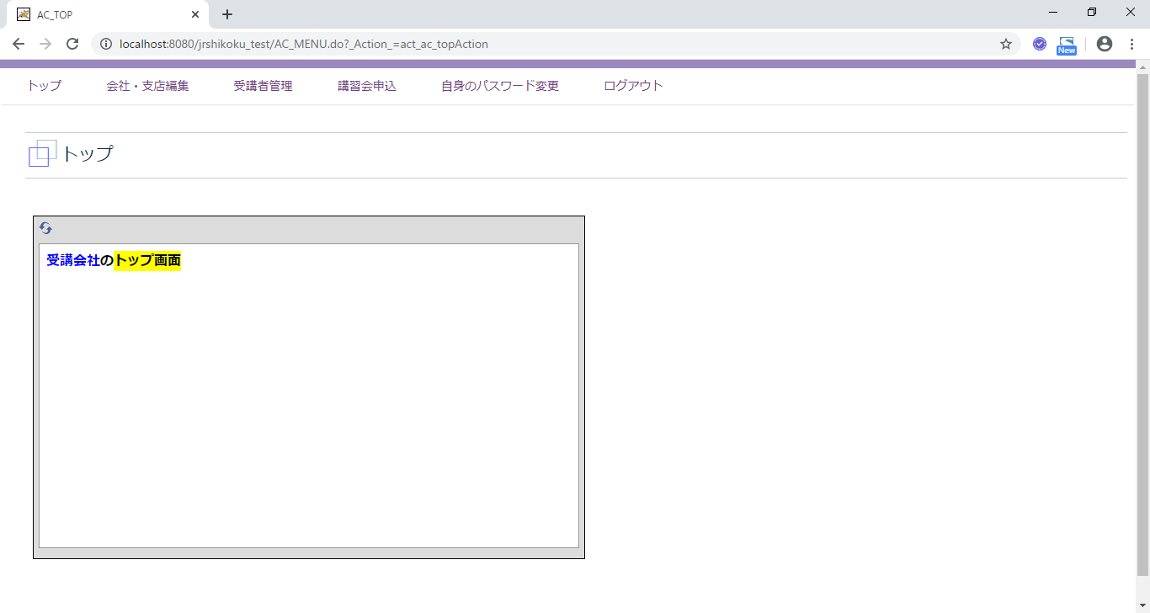

 | 会社・支店編集
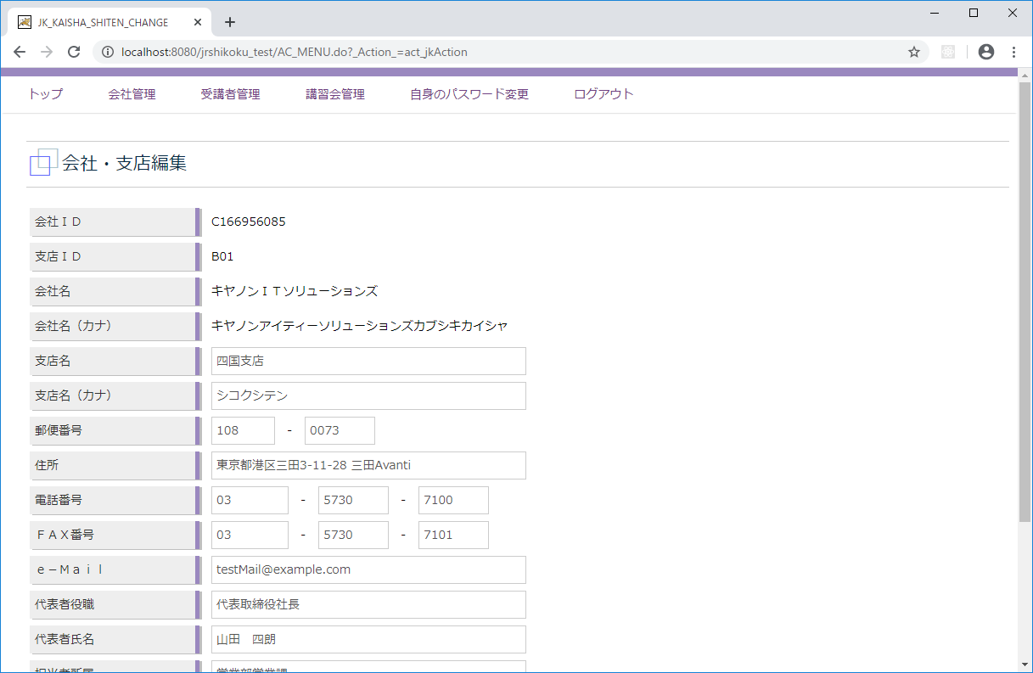

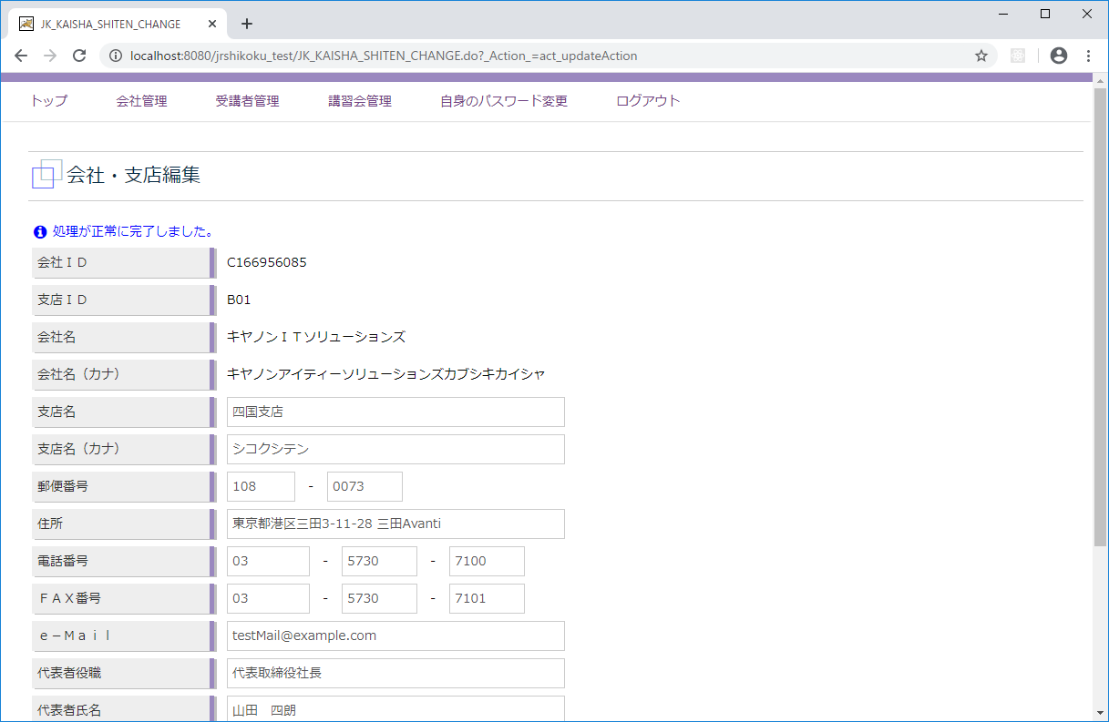

C1
←ユースケースに戻る

 | 受講会社
 | メニュー「受講者管理」
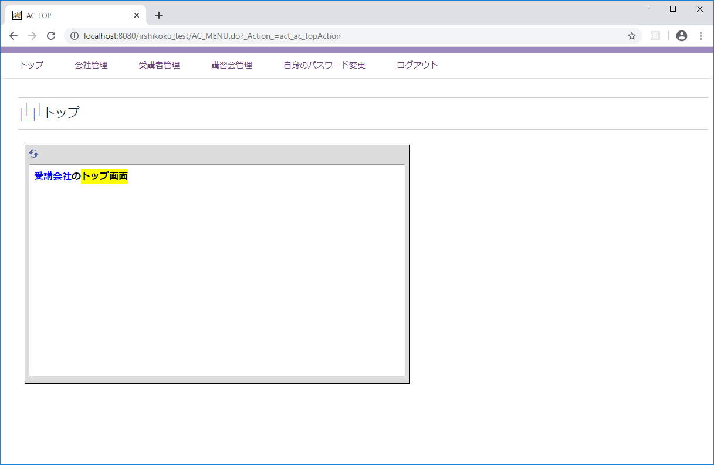

 | 受講者一覧
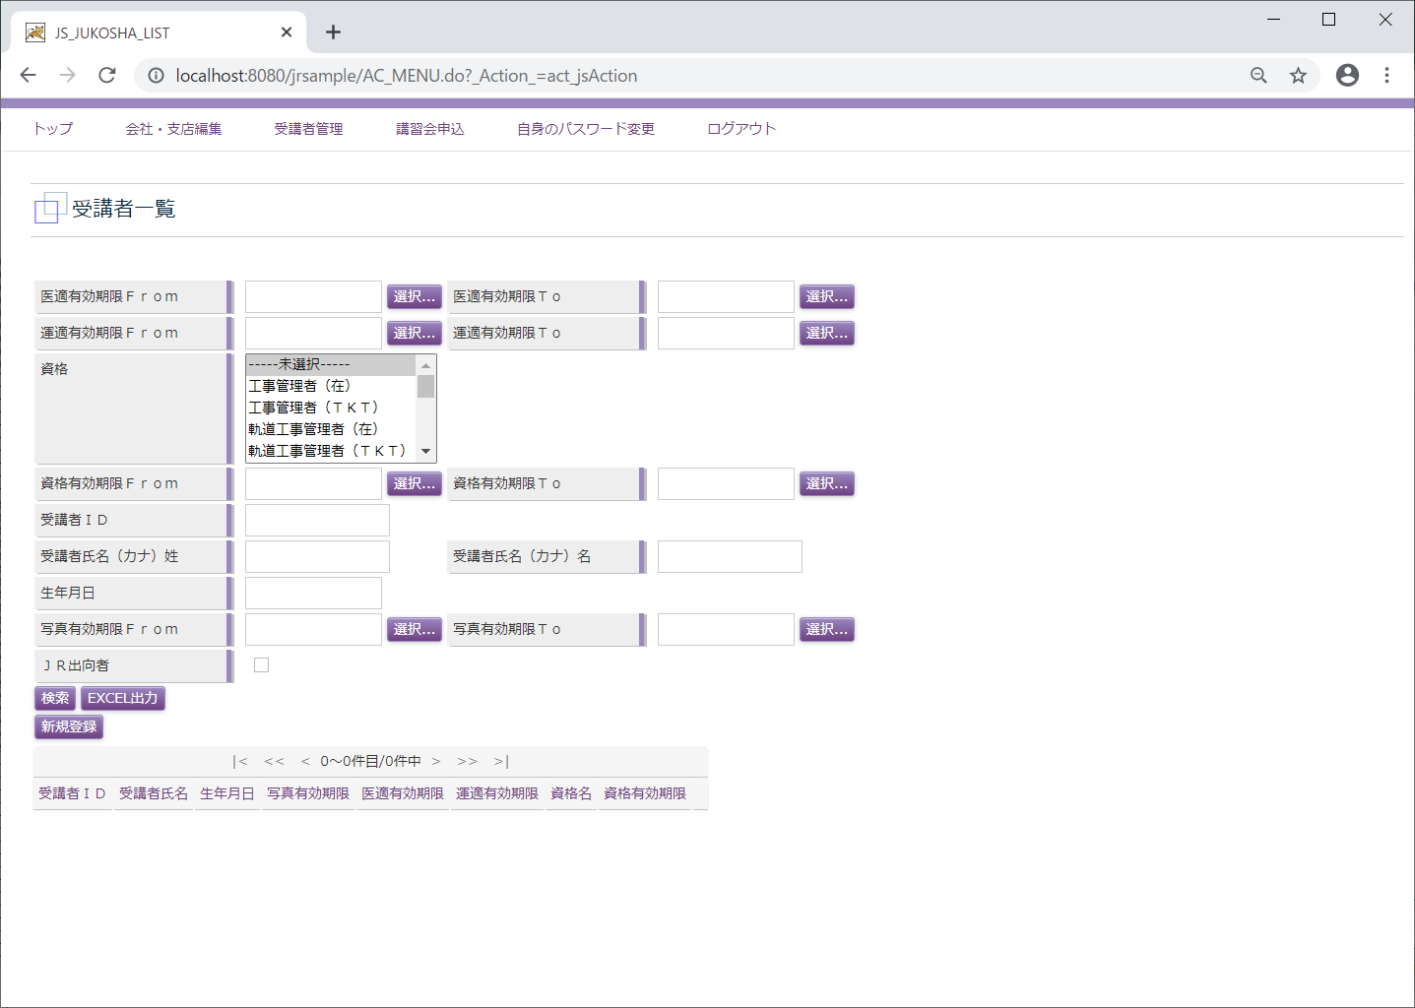

 | 受講者登録
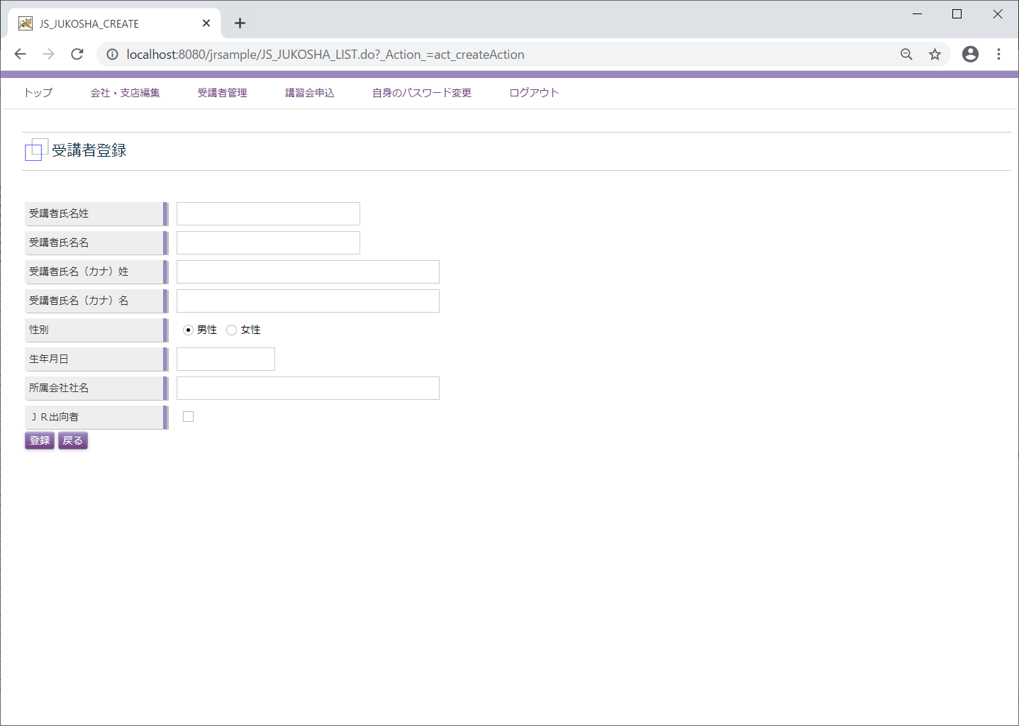

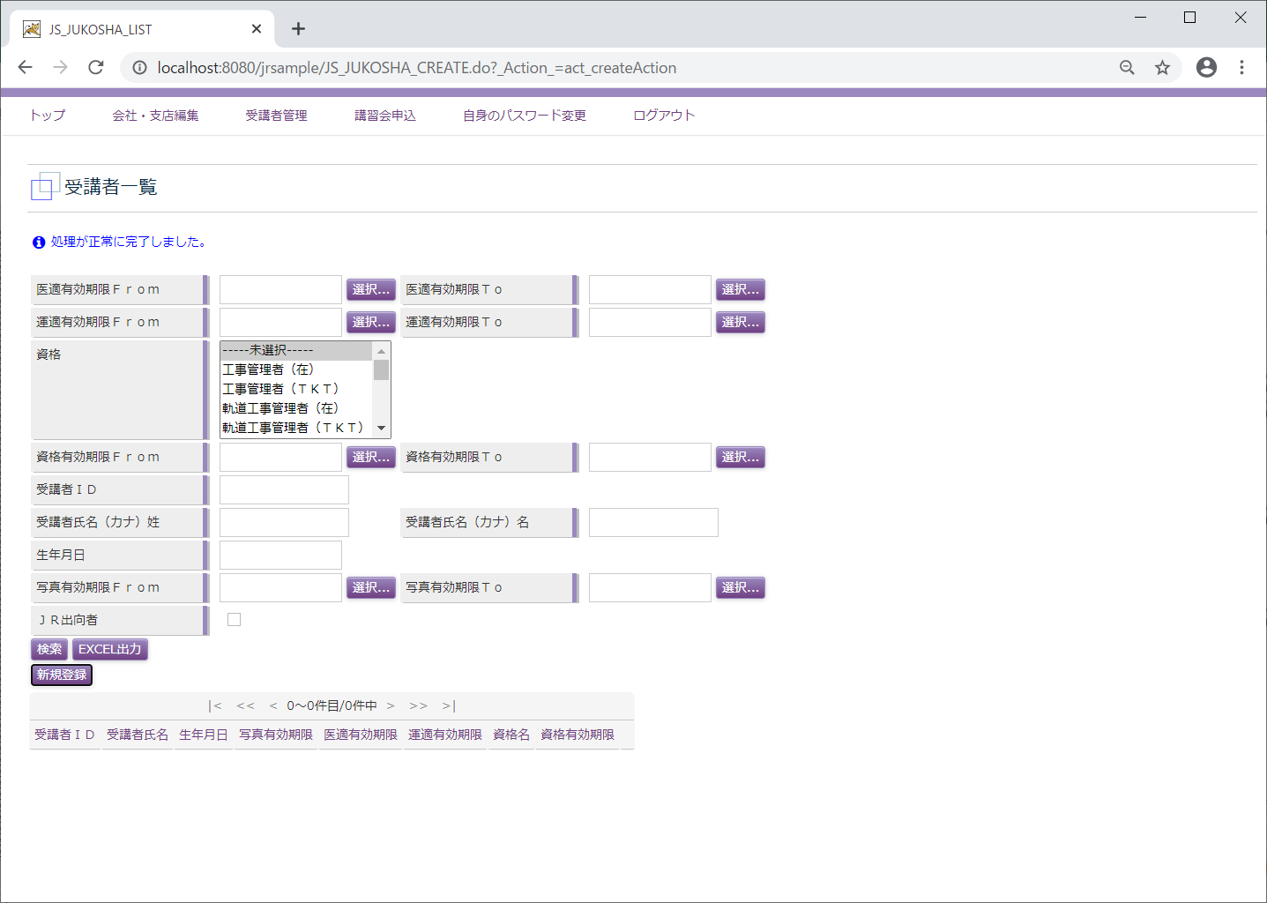

C10
←ユースケースに戻る

 | 受講会社
 | メニュー「受講者管理」

 | 受講者一覧
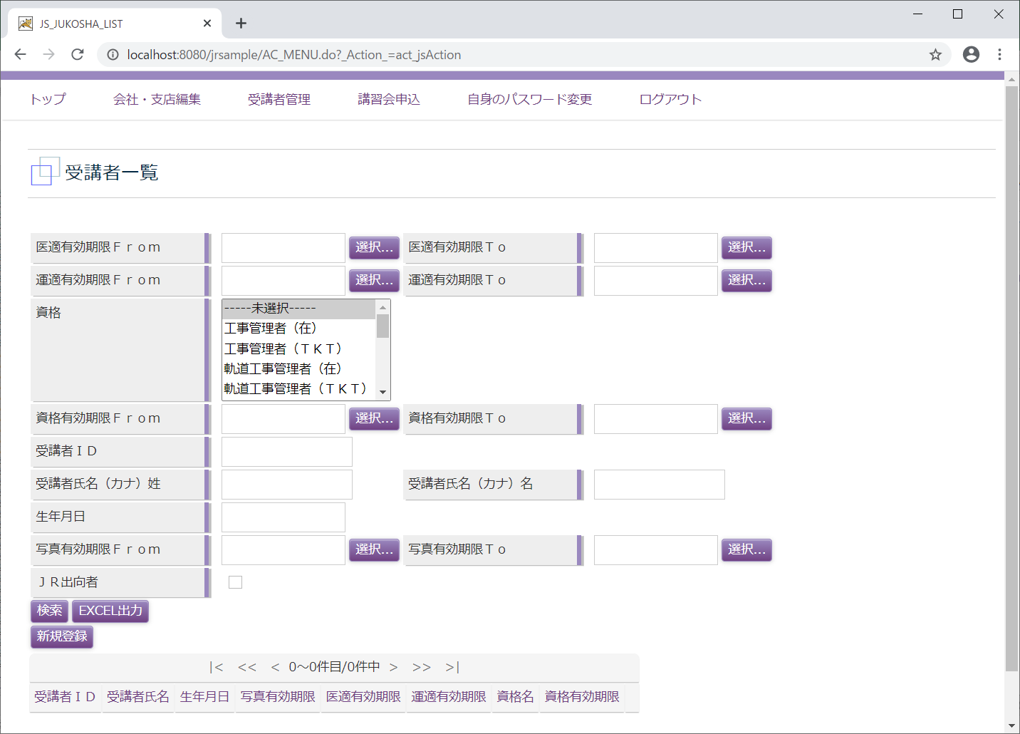

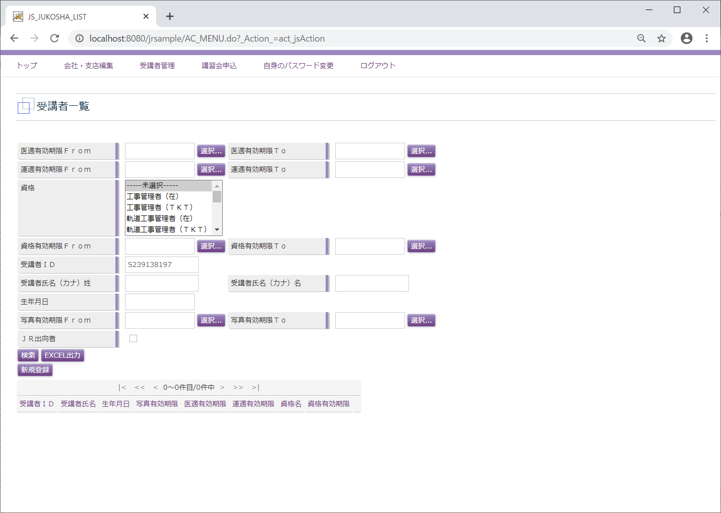

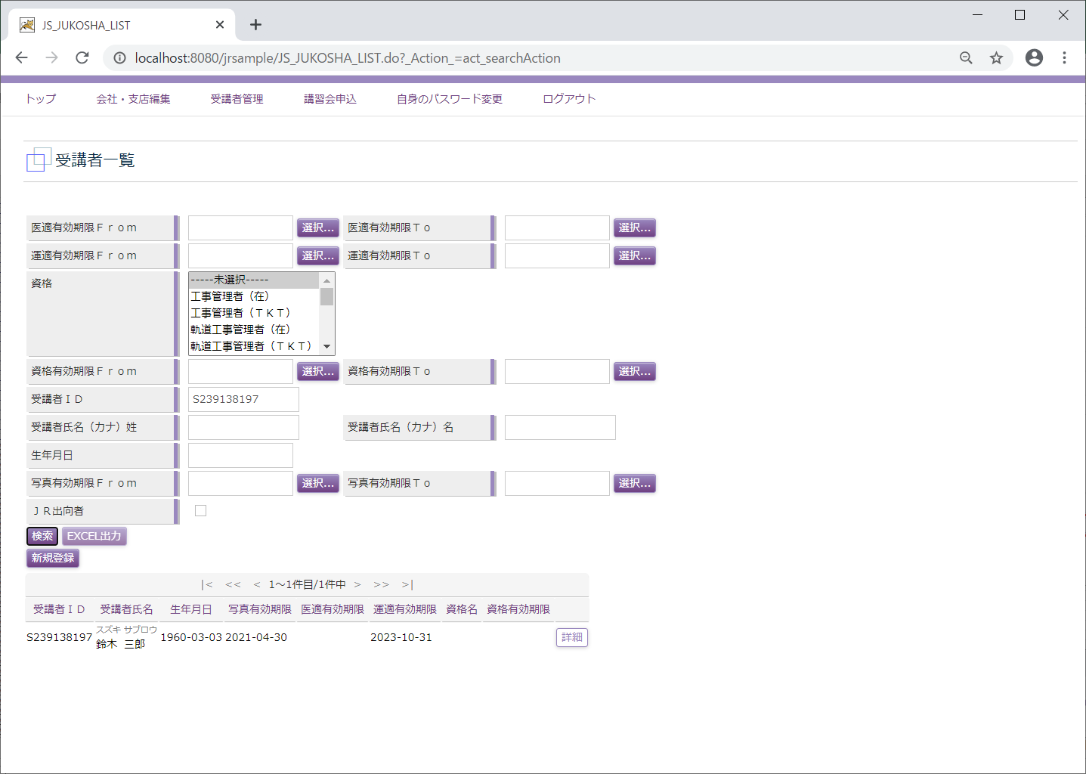

 | 受講者照会
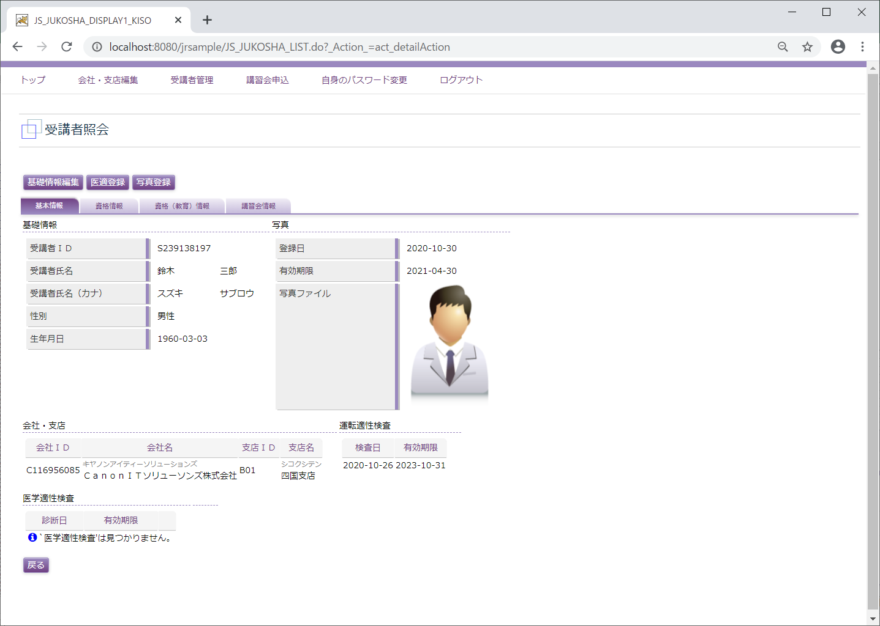

 | 受講者基礎情報変更
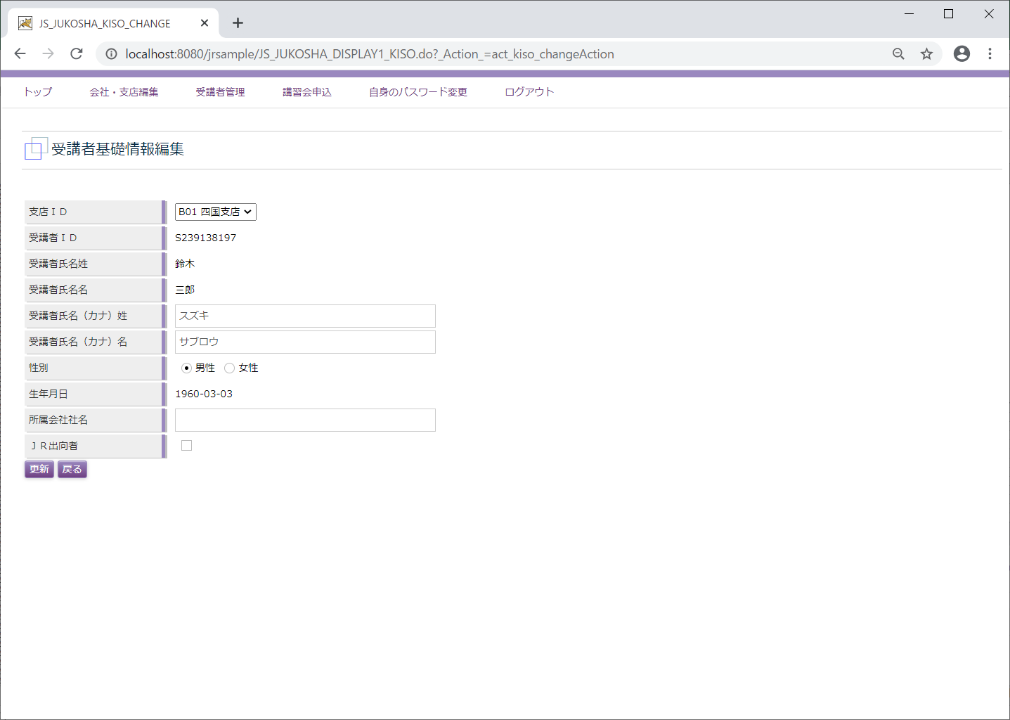

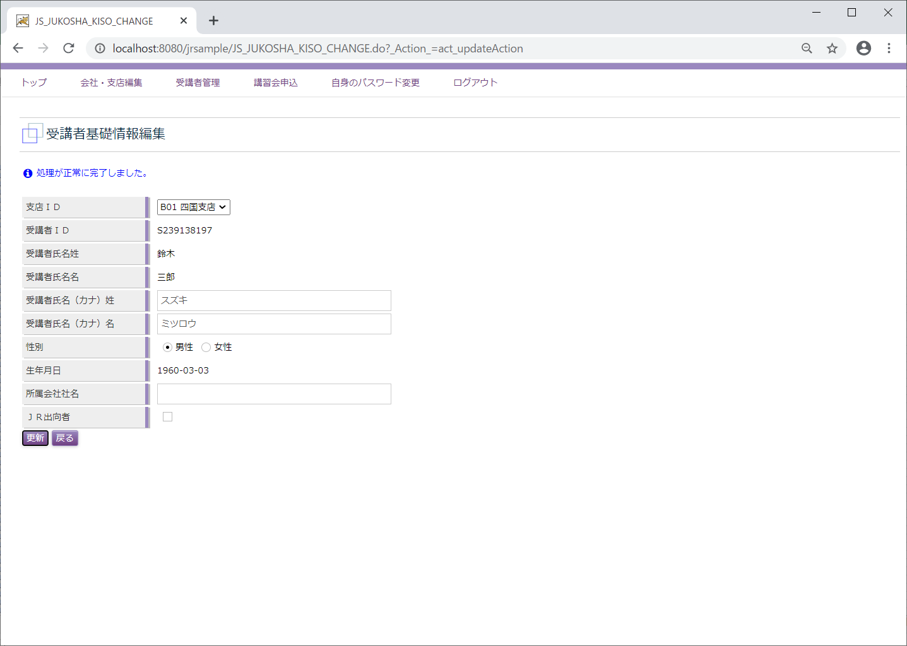

C11
←ユースケースに戻る

 | 受講会社
 | メニュー「受講者管理」

 | 受講者一覧

 | EXCEL出力

 | 受講者照会
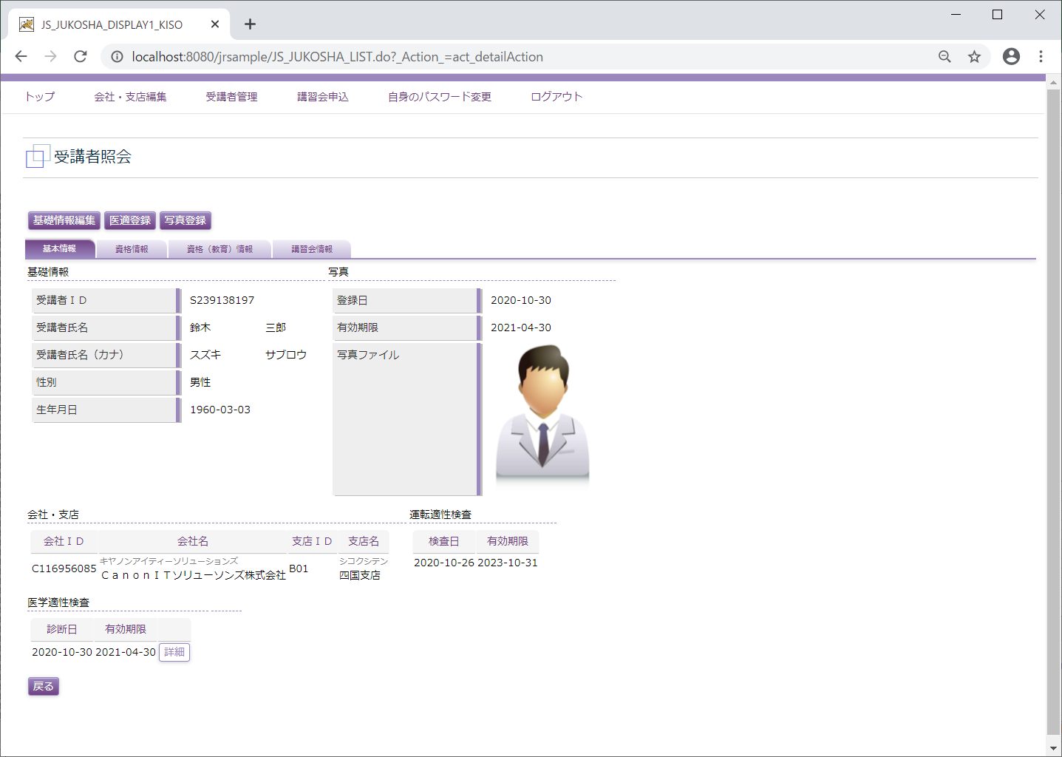

C12
←ユースケースに戻る

 | 受講会社
 | メニュー「受講者管理」

 | 受講者一覧

 | 受講者照会

 | 医学適正編集
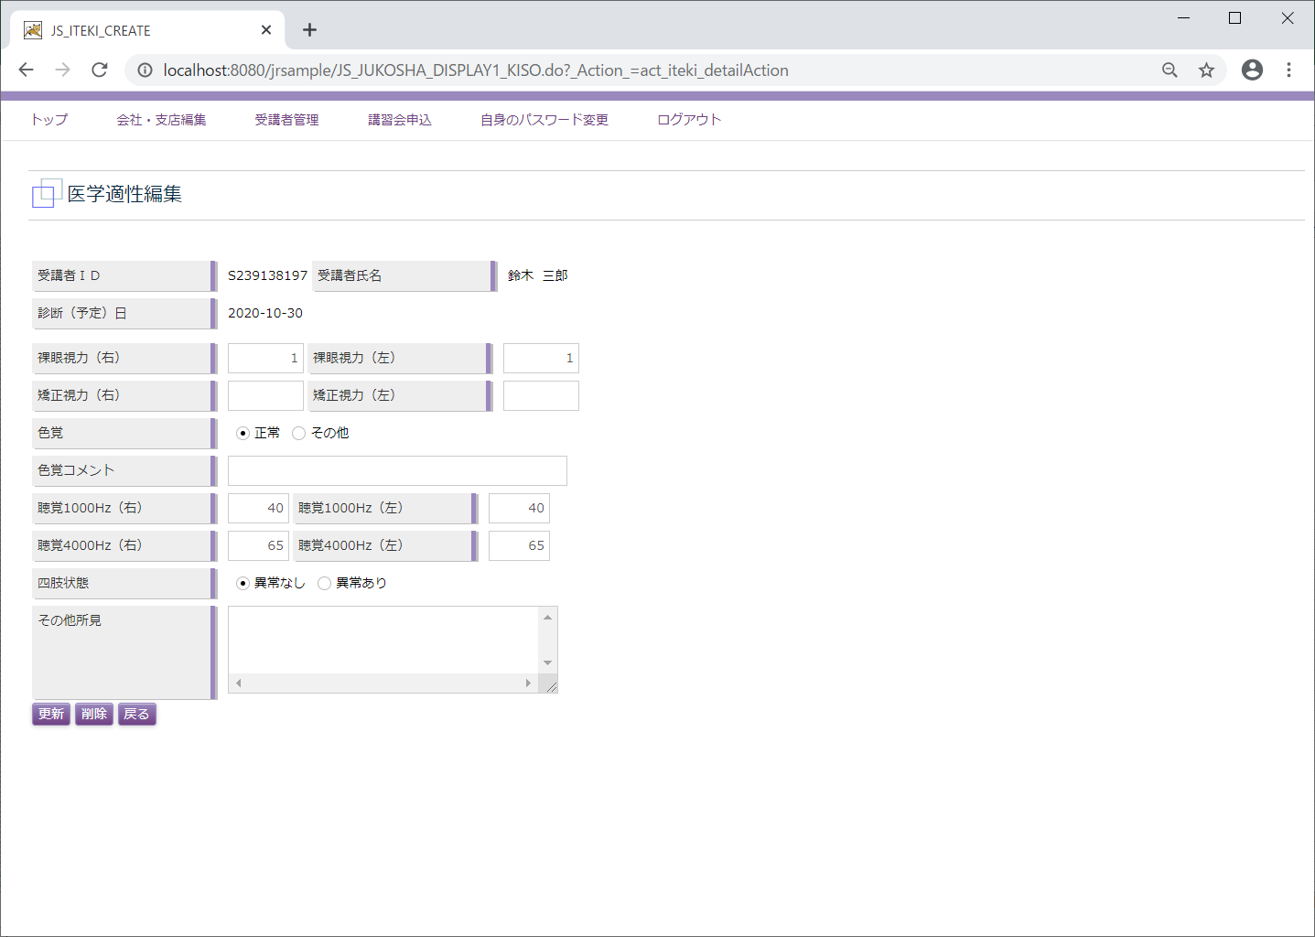

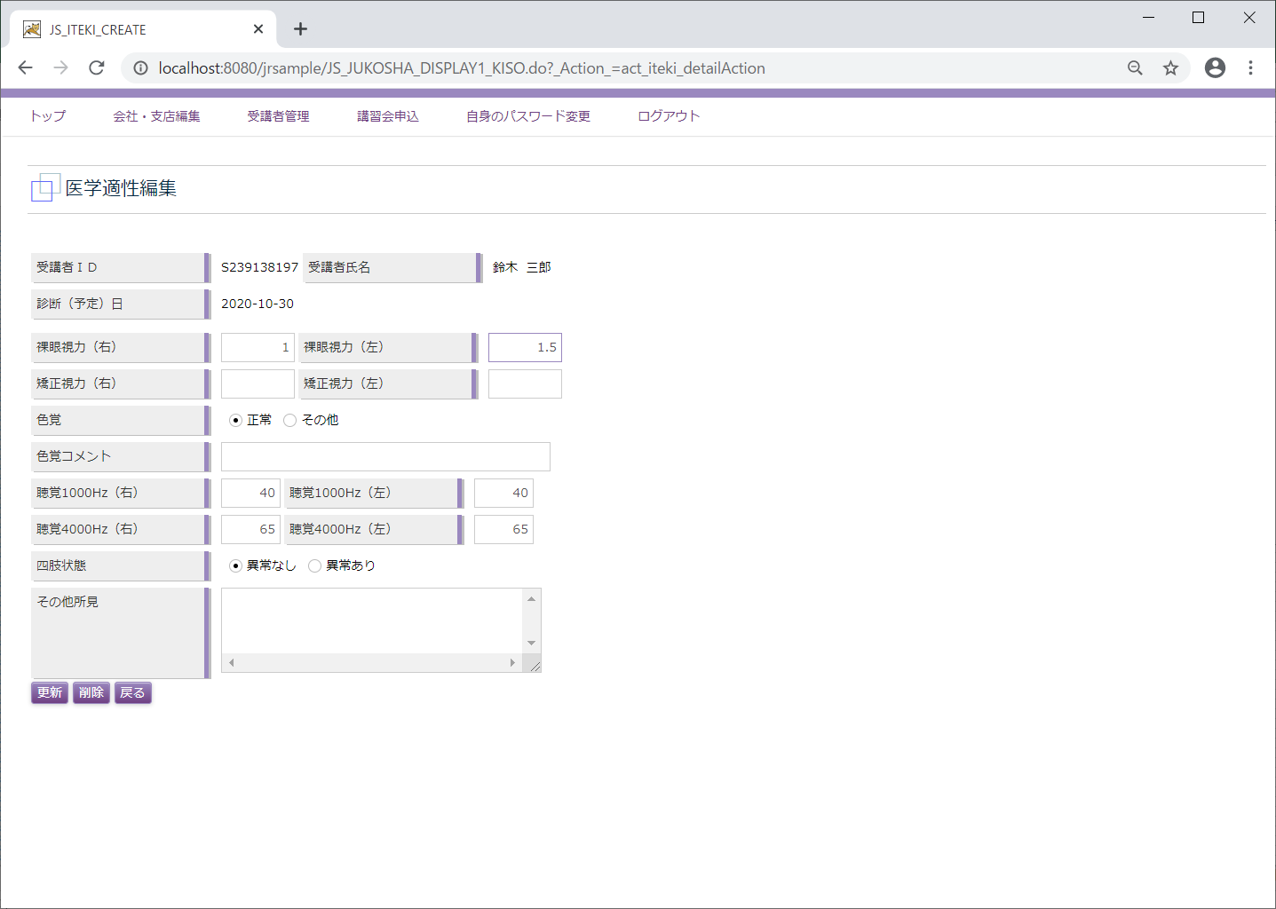

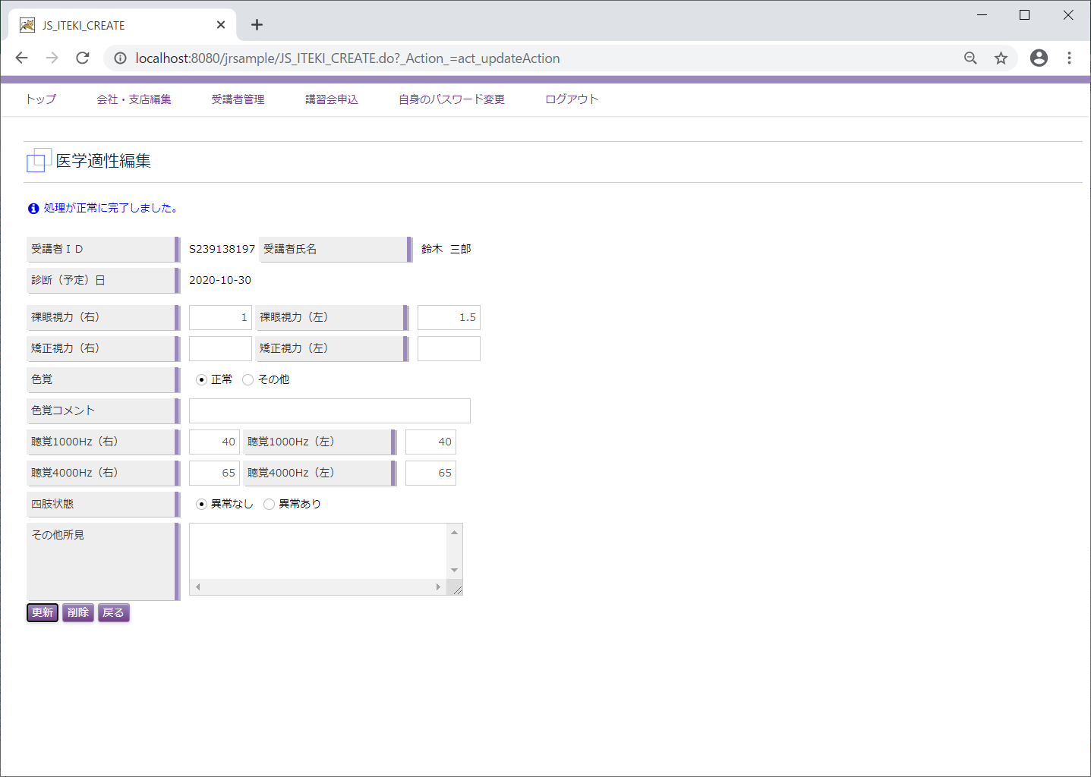

C14
←ユースケースに戻る

 | 受講会社
 | メニュー「受講者管理」

 | 受講者一覧

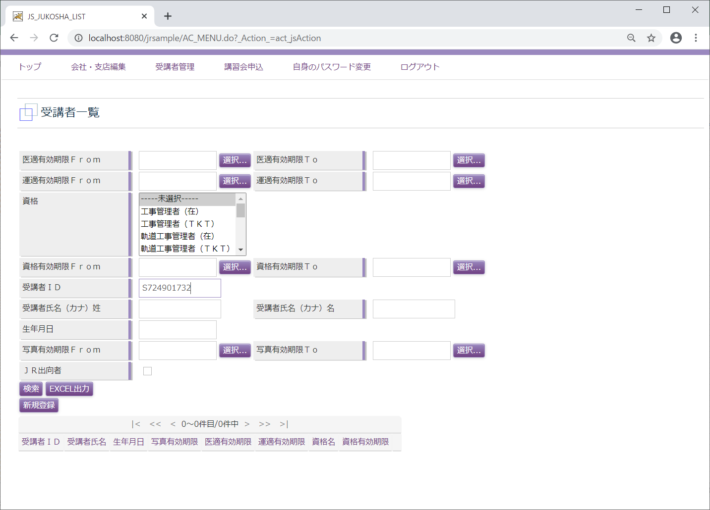

 | 受講者照会

C15
←ユースケースに戻る

 | 受講会社
 | メニュー「受講者管理」

 | 受講者一覧

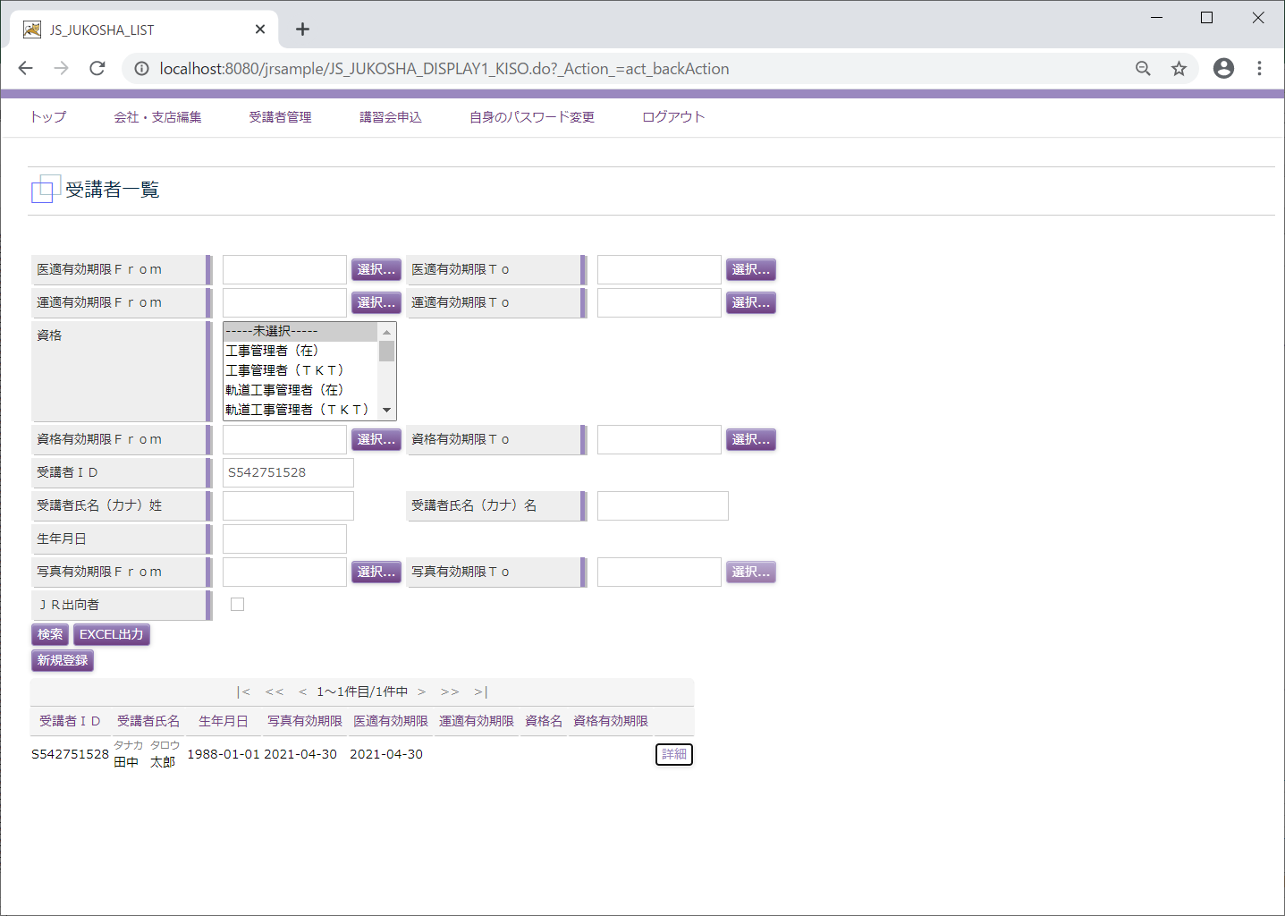

 | 受講者照会
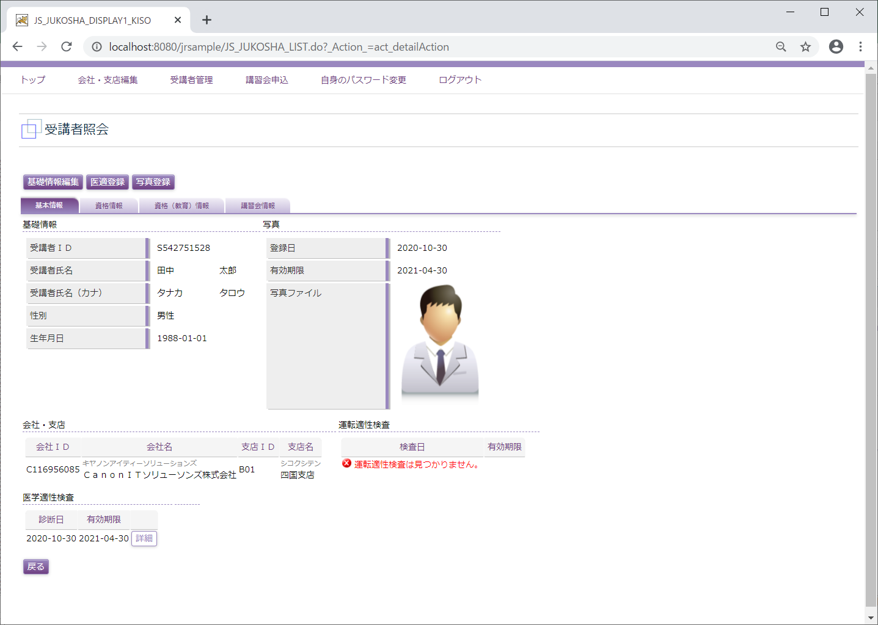

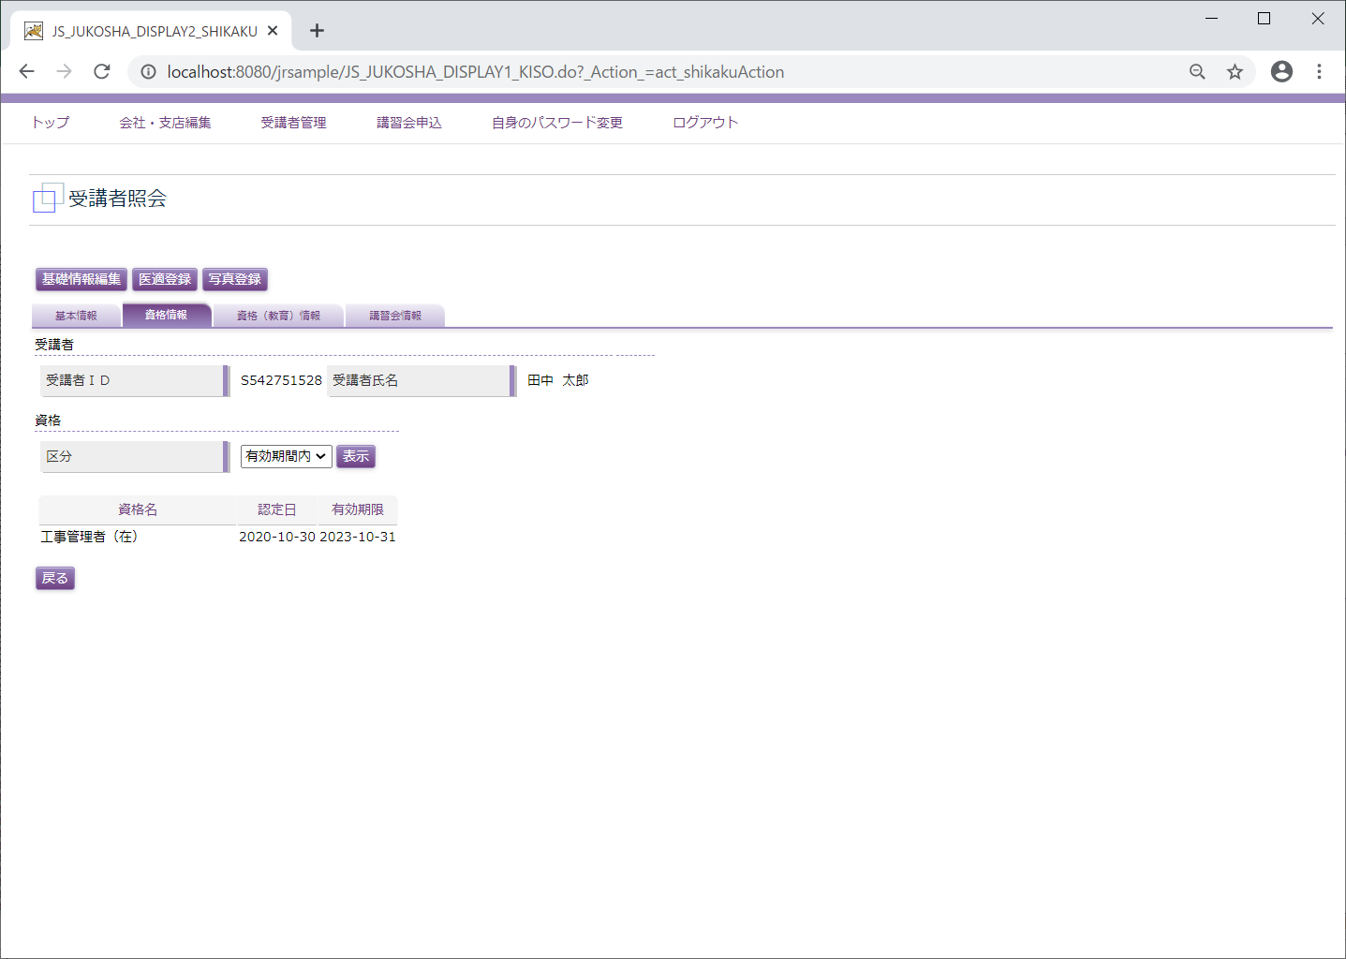

C17
←ユースケースに戻る

 | 受講会社
 | メニュー「受講者管理」

 | 受講者一覧

 | 受講者照会

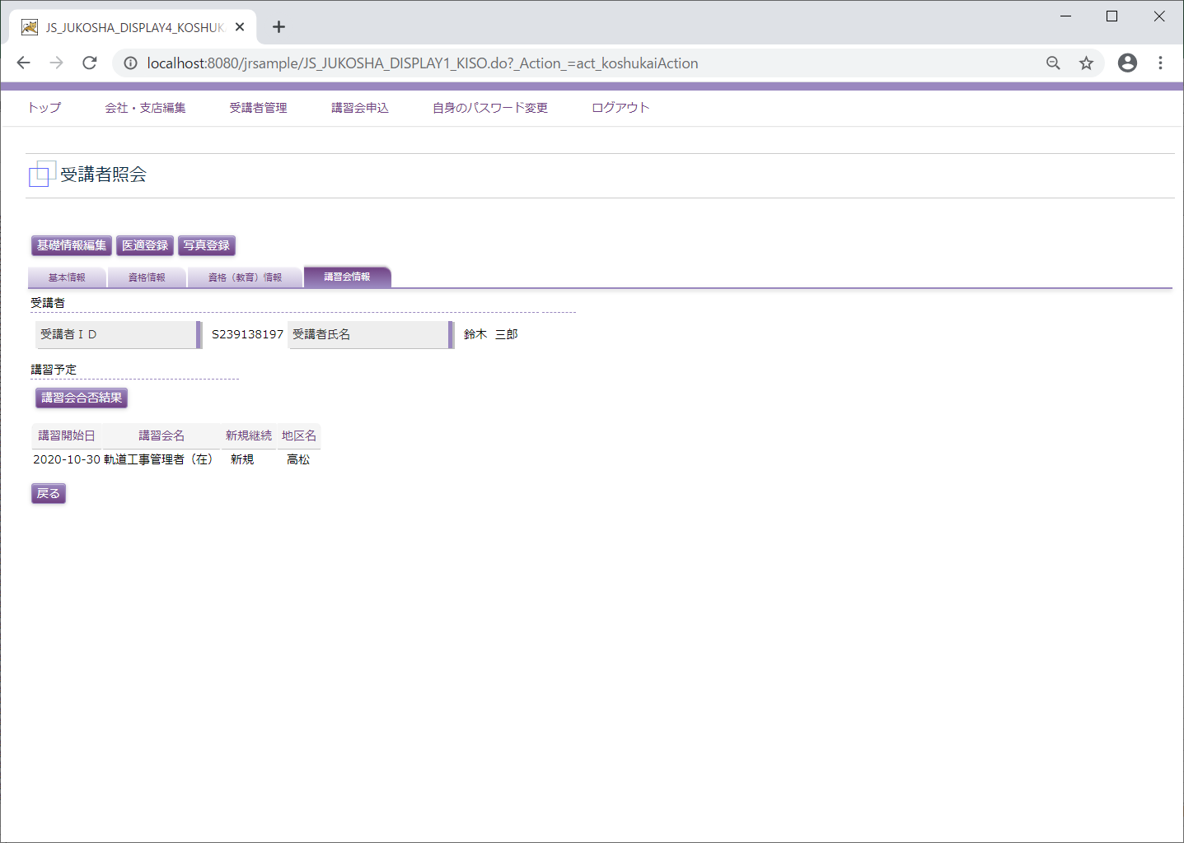

 | 講習会合否結果
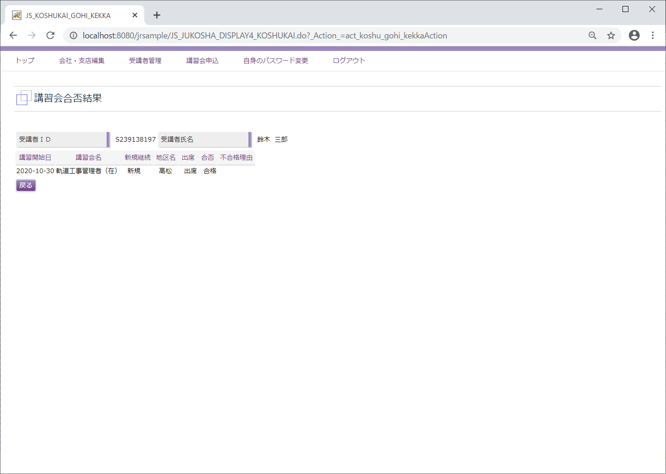

D2
←ユースケースに戻る

 | 受講会社
 | メニュー「受講者管理」

 | 受講者一覧
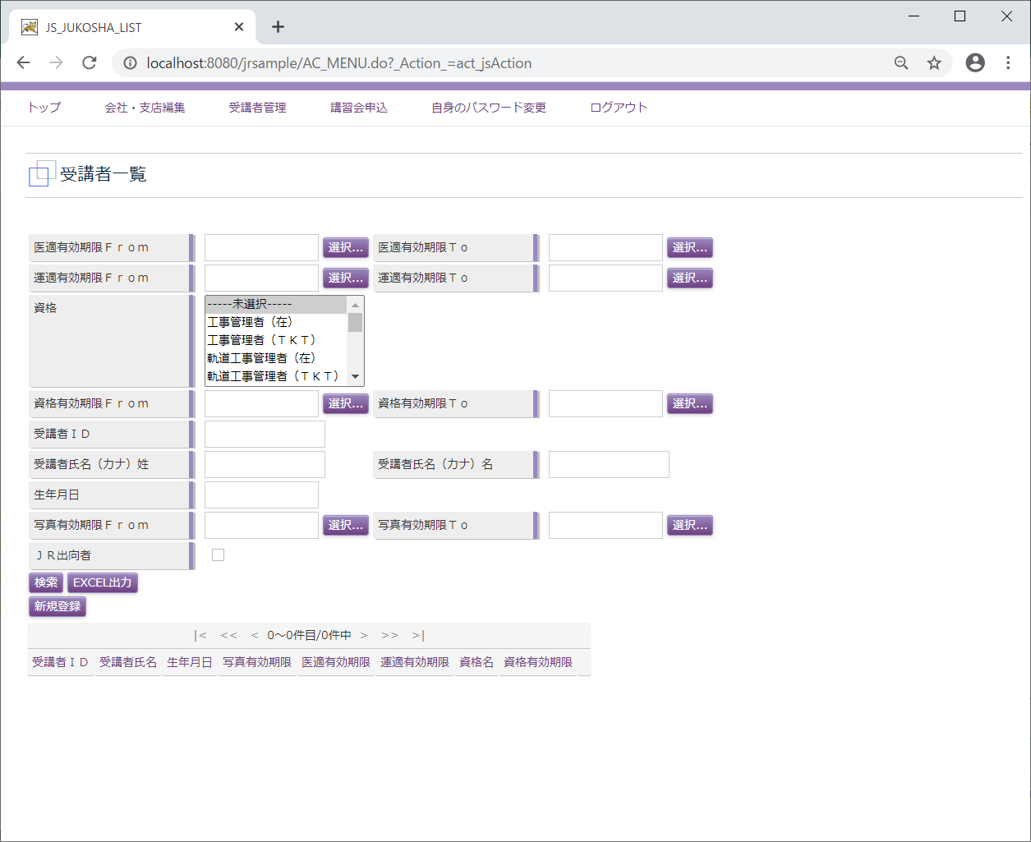

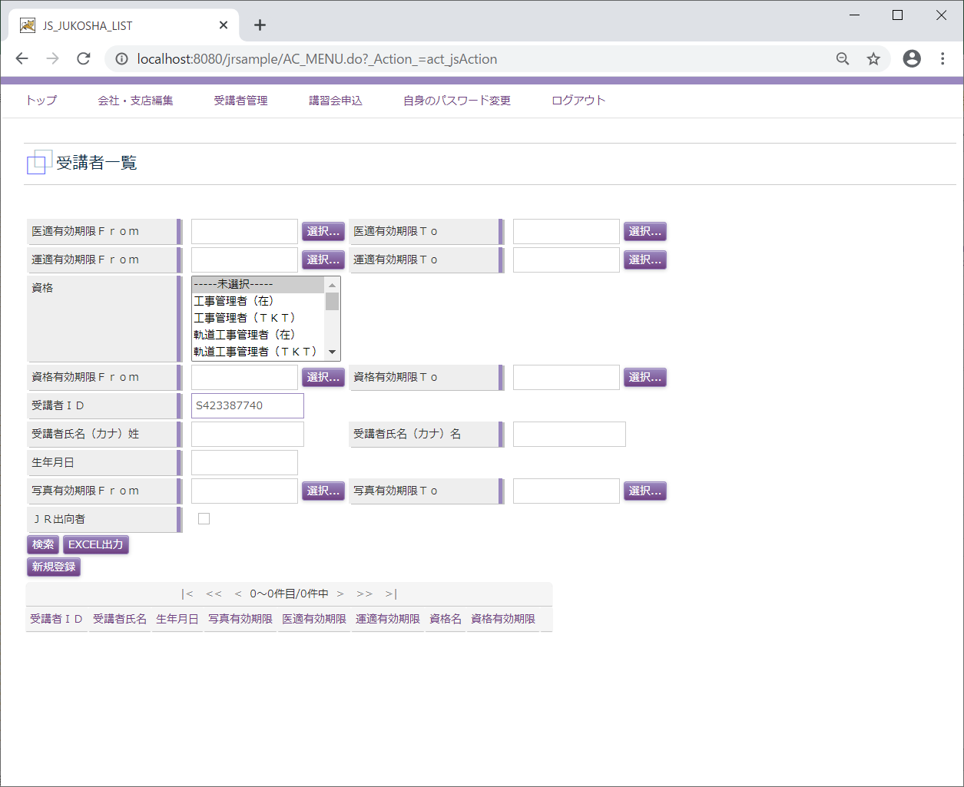

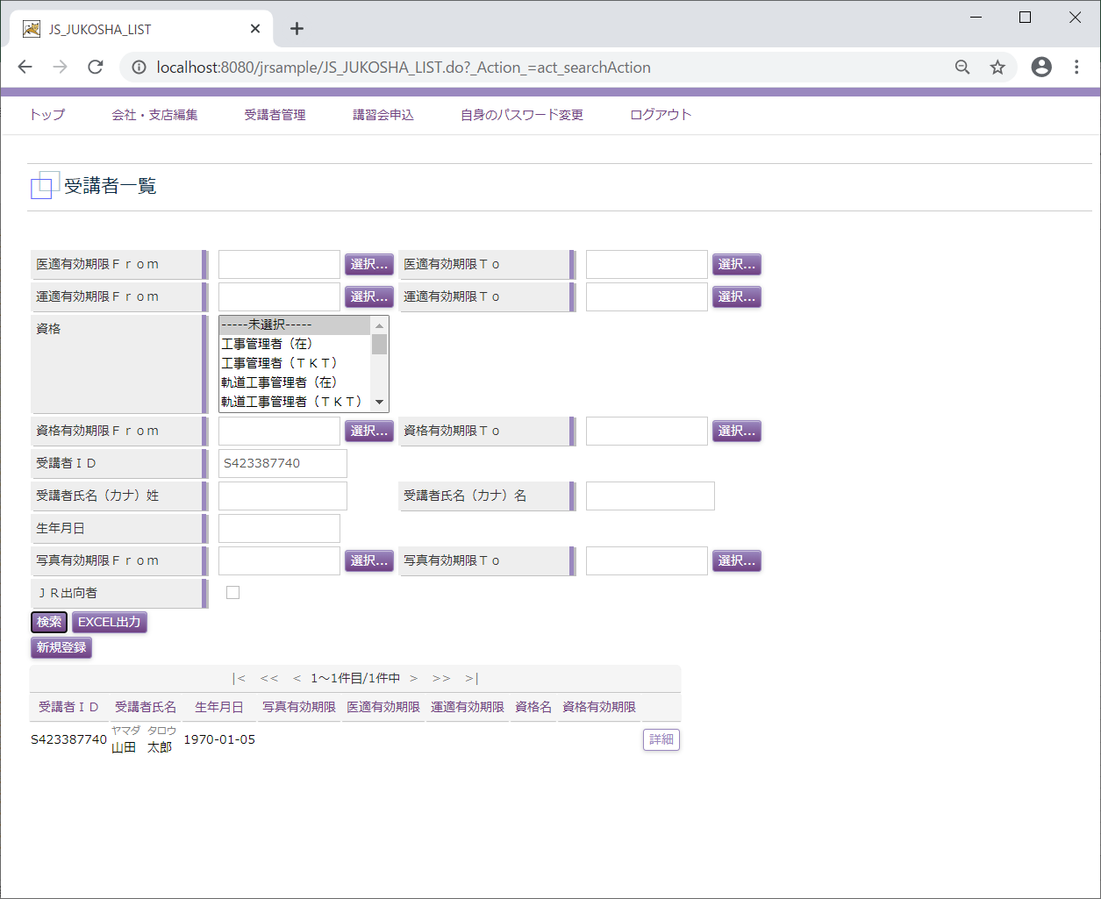

 | 受講者照会
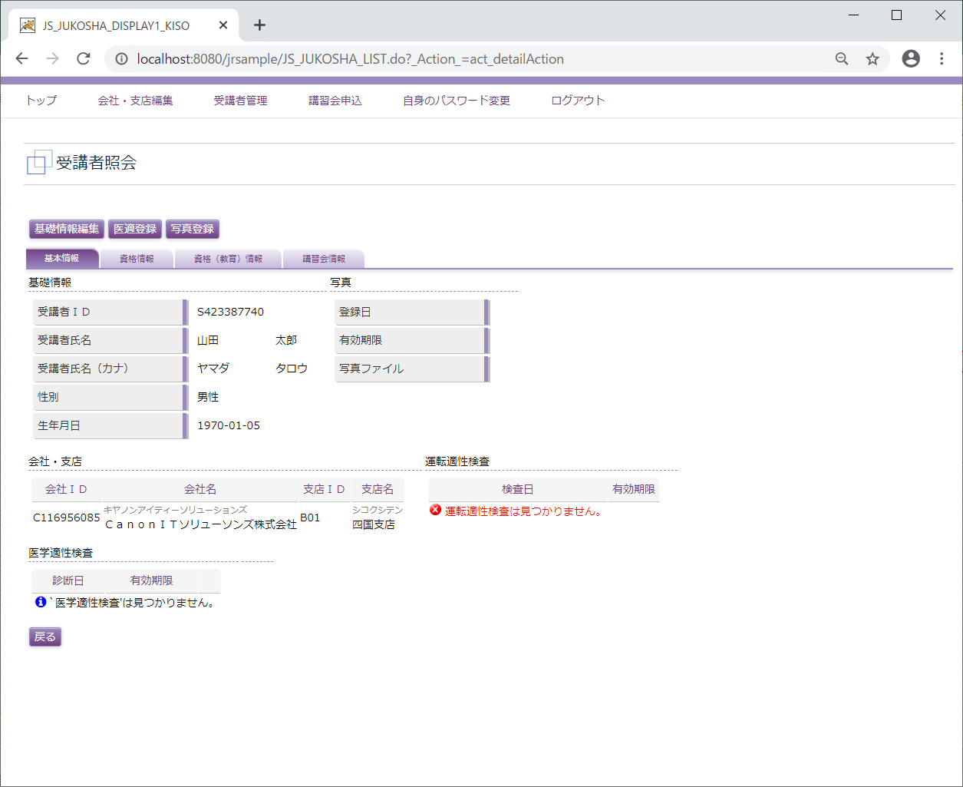

 | 医学適性登録
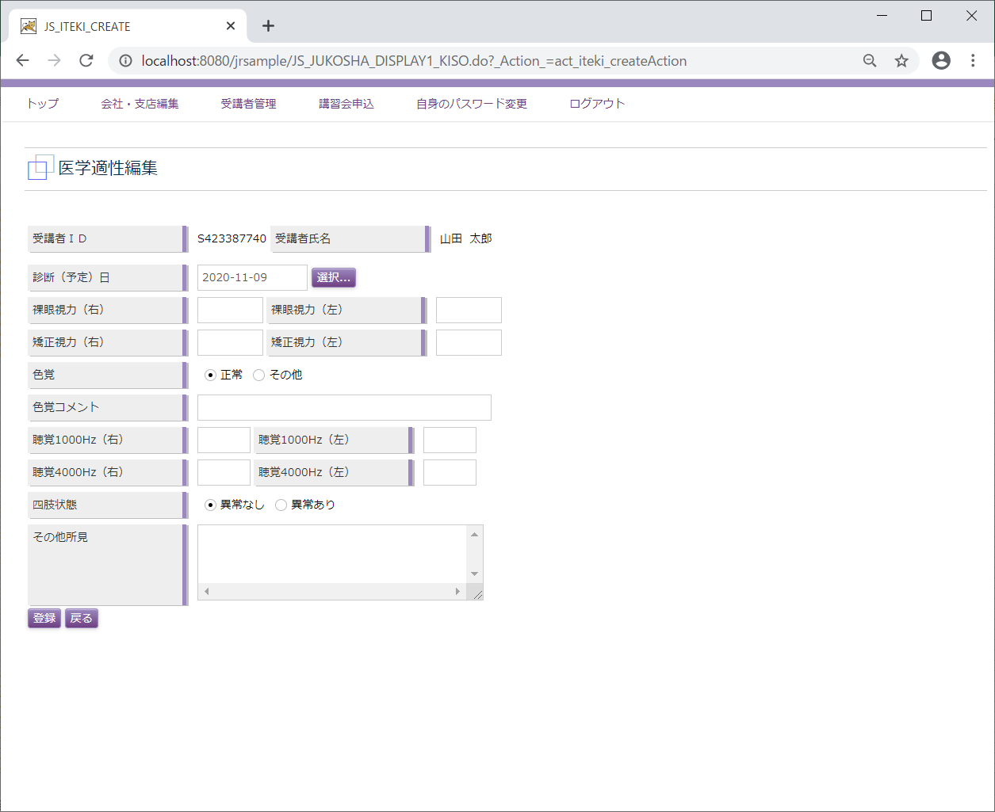

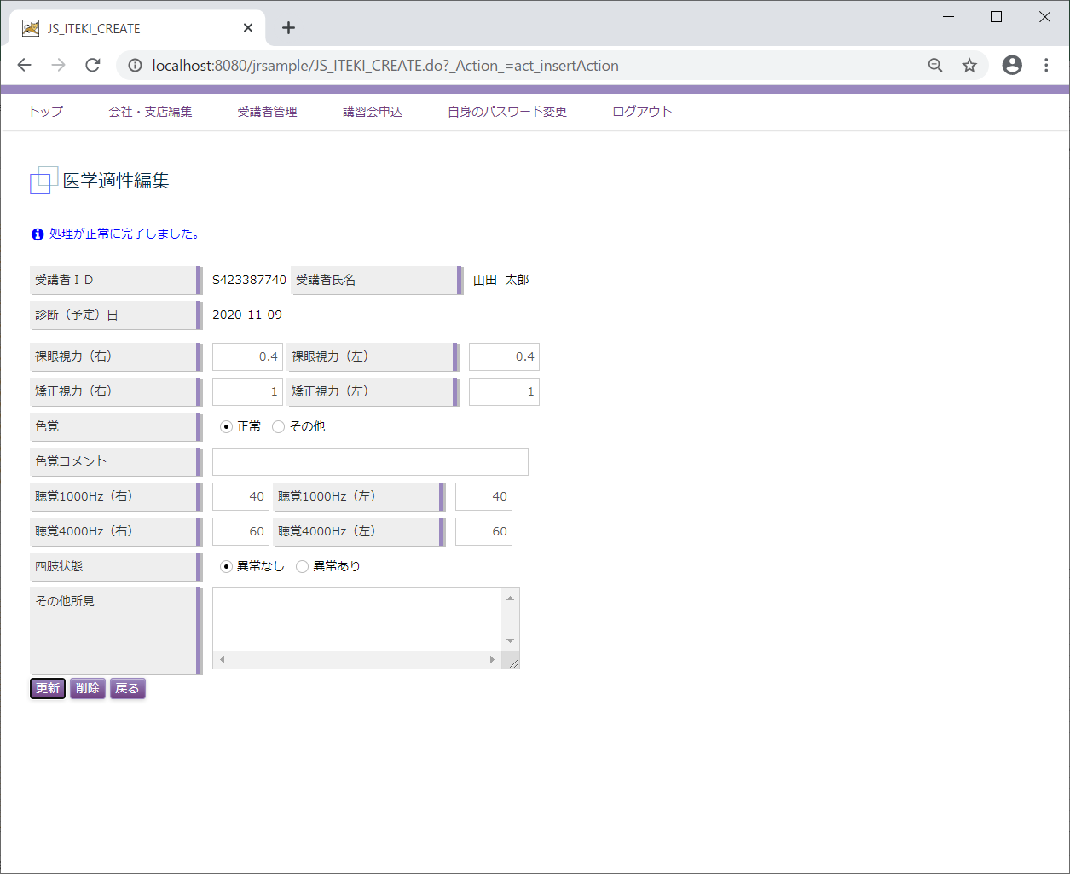

D3
←ユースケースに戻る

 | 受講会社
 | メニュー「受講者管理」

 | 受講者一覧

 | 受講者照会
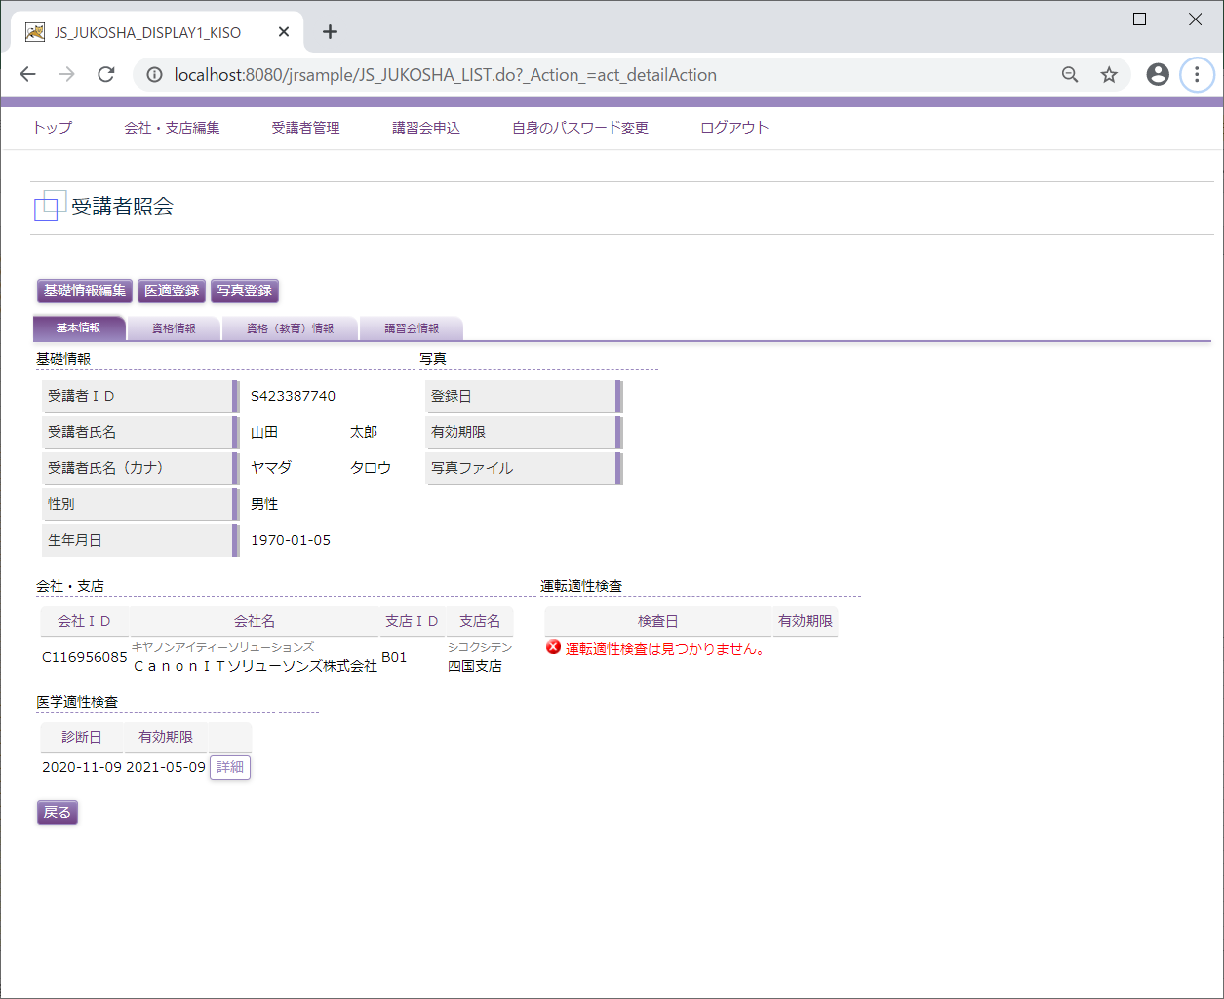

 | 写真登録
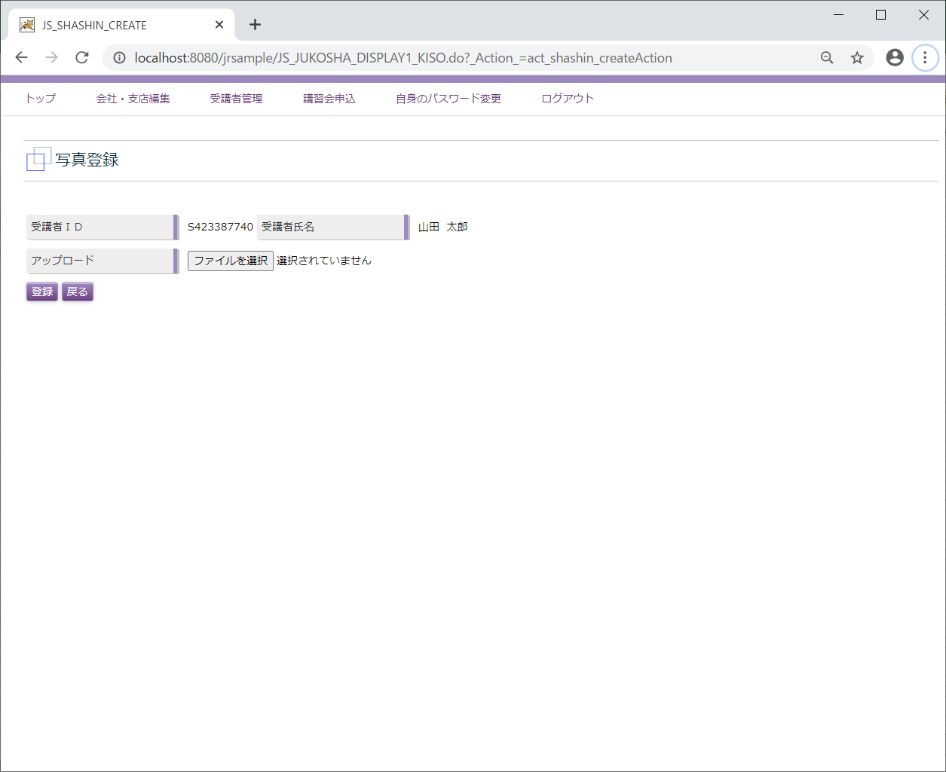

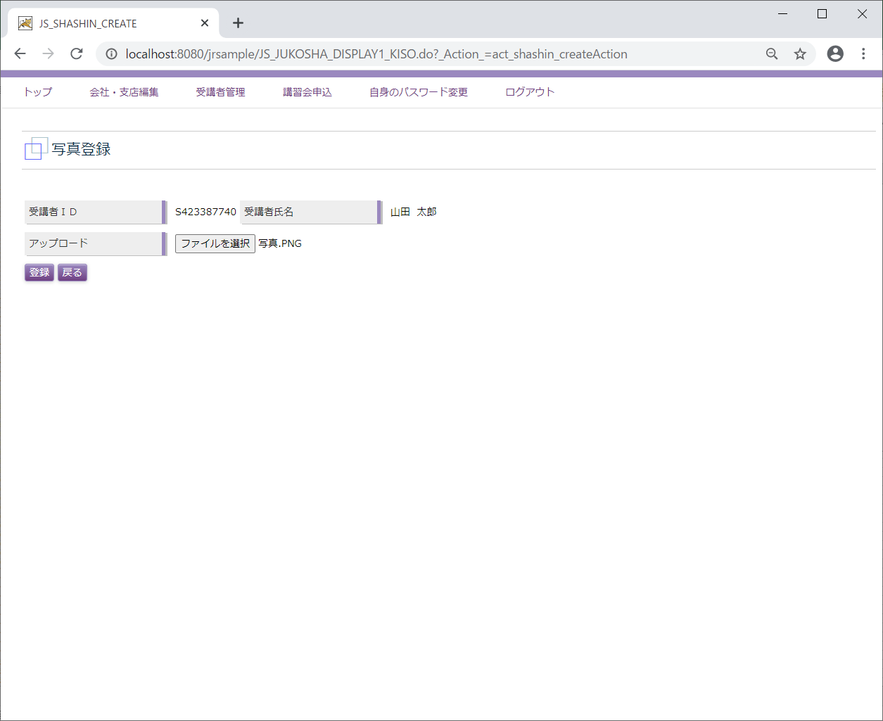

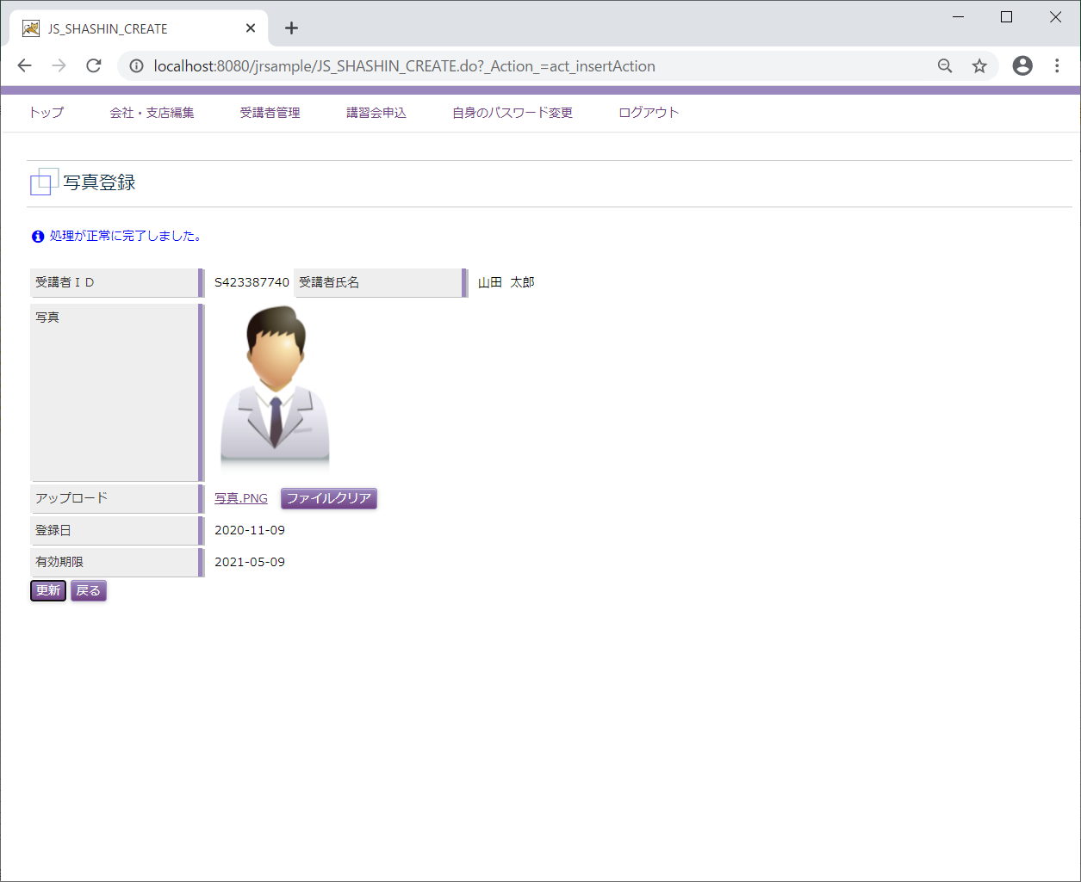

D4
←ユースケースに戻る

 | 受講会社
 | メニュー「講習会申込」

 | 講習会一覧
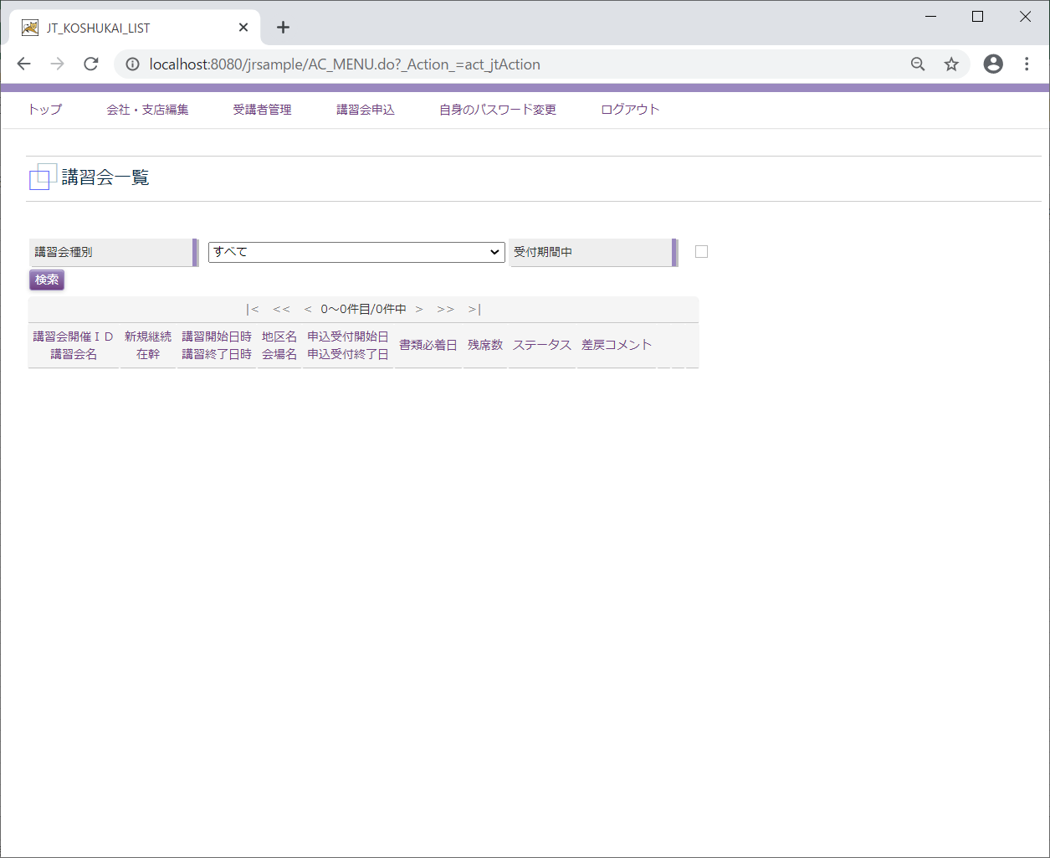

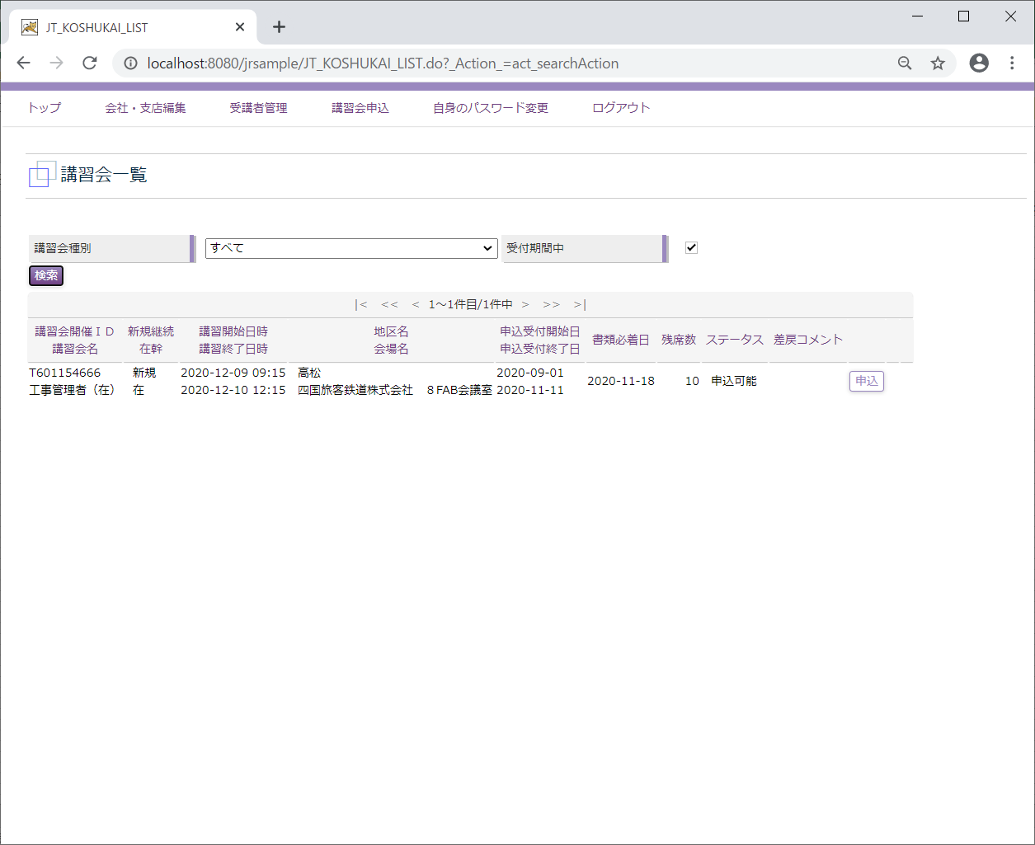

 | 講習会申込
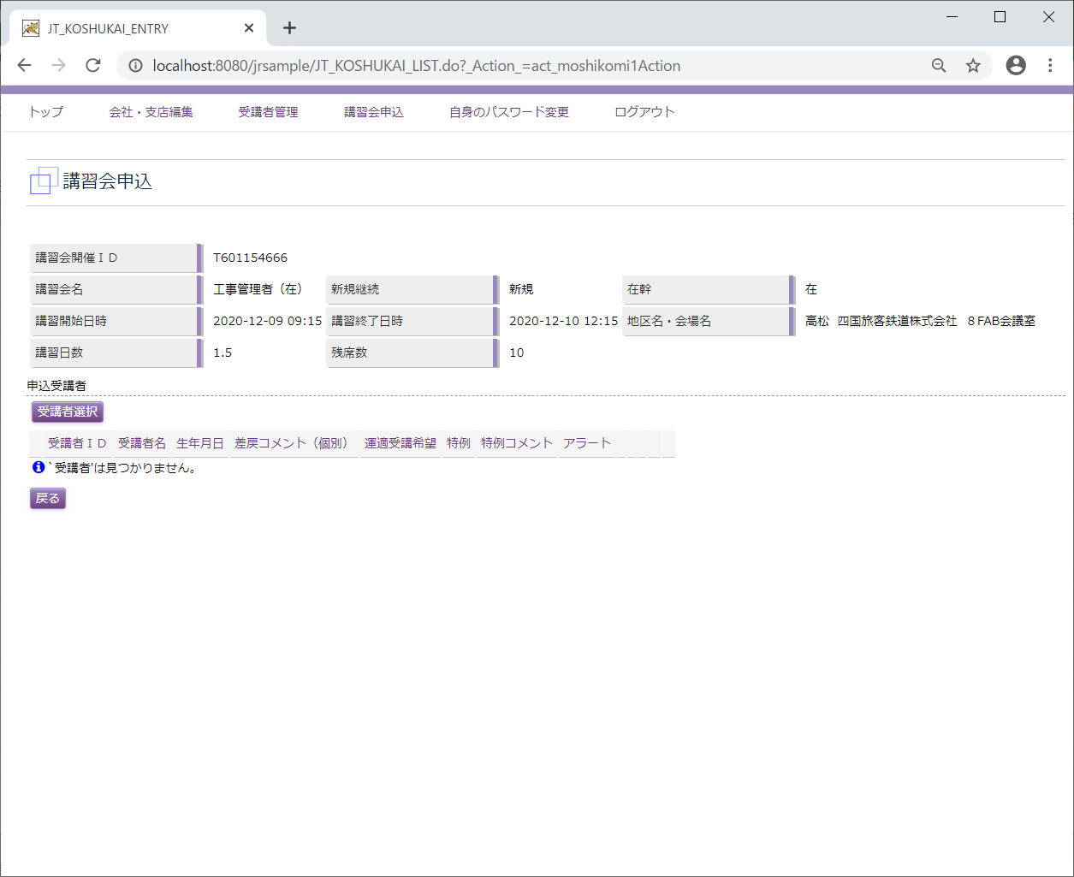

 | 受講者選択
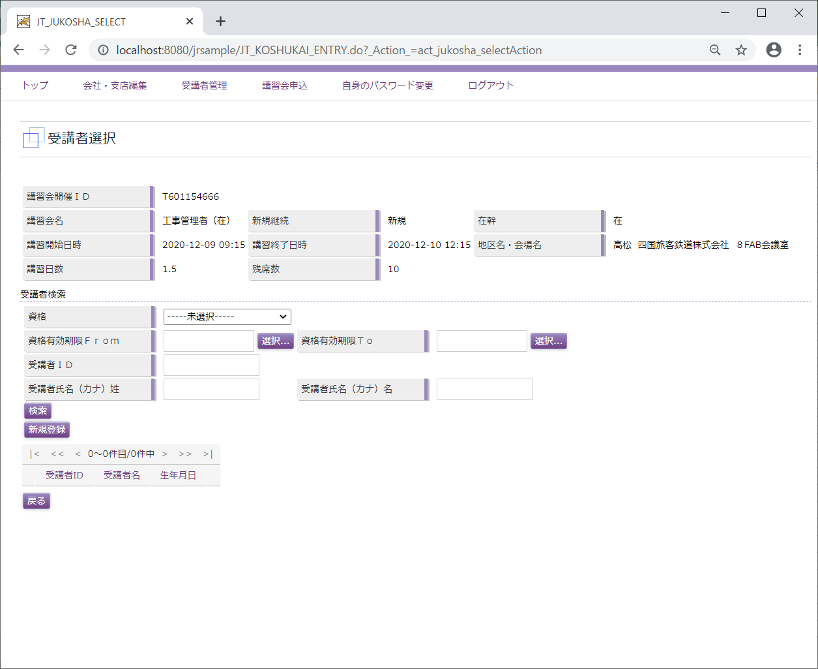

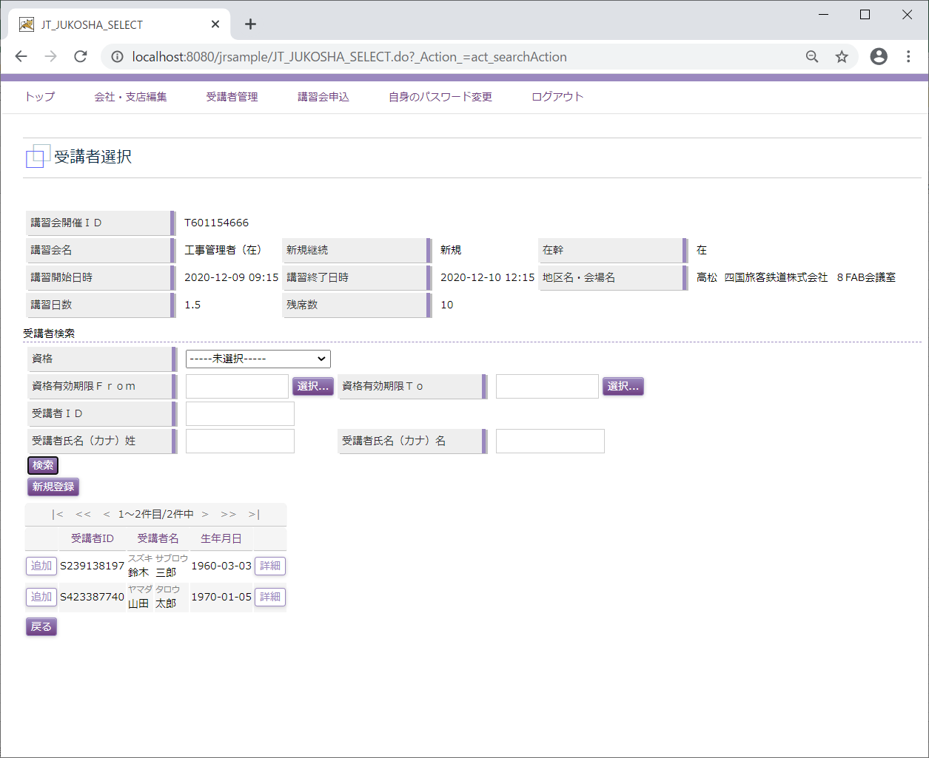

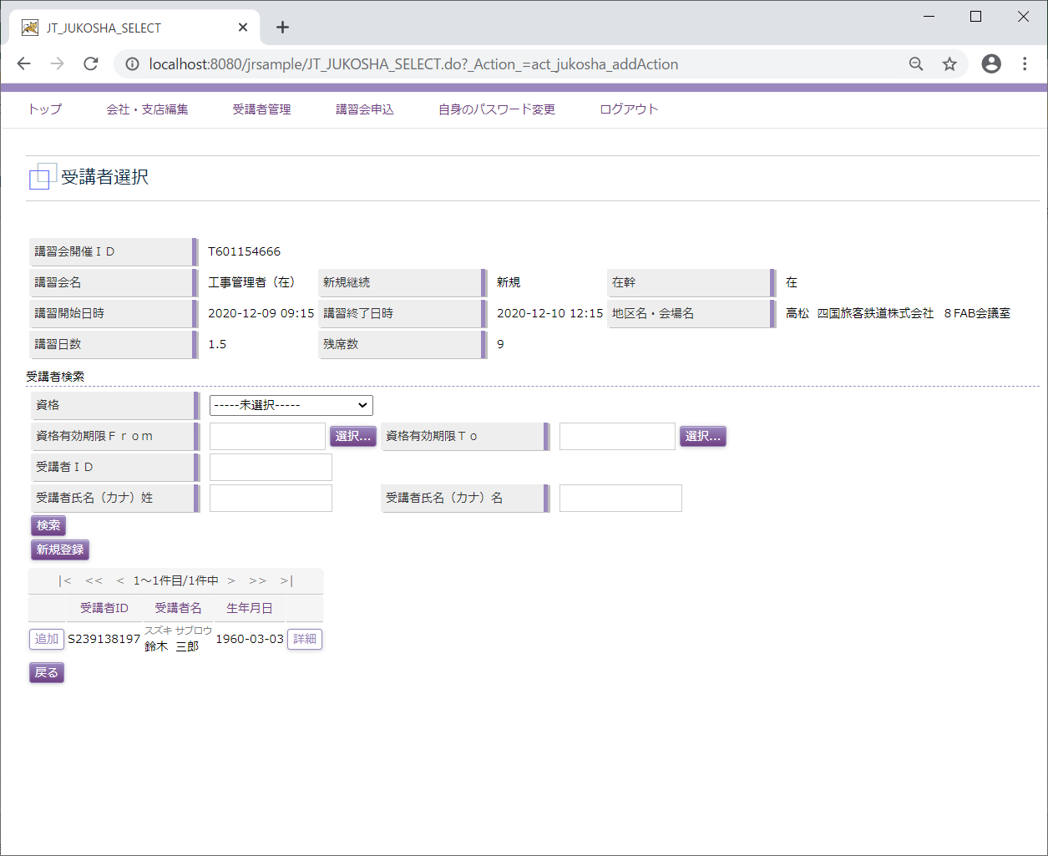

 | 受講者登録

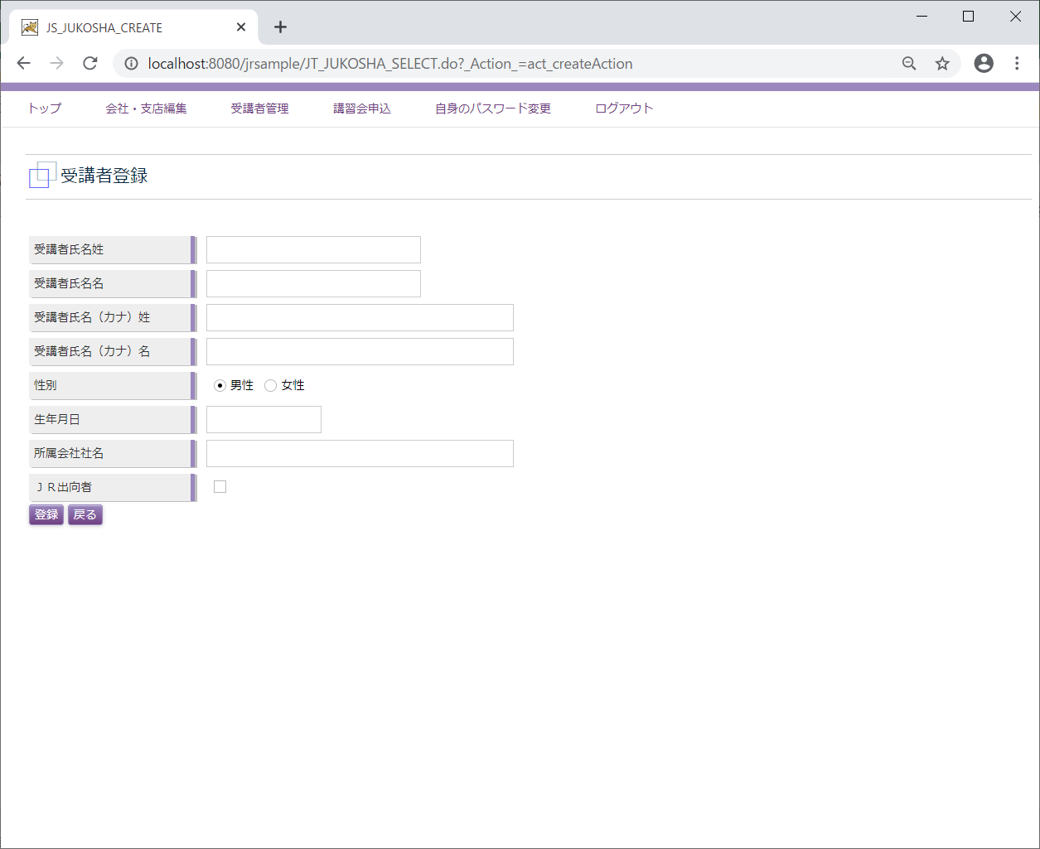

 | 講習会申込
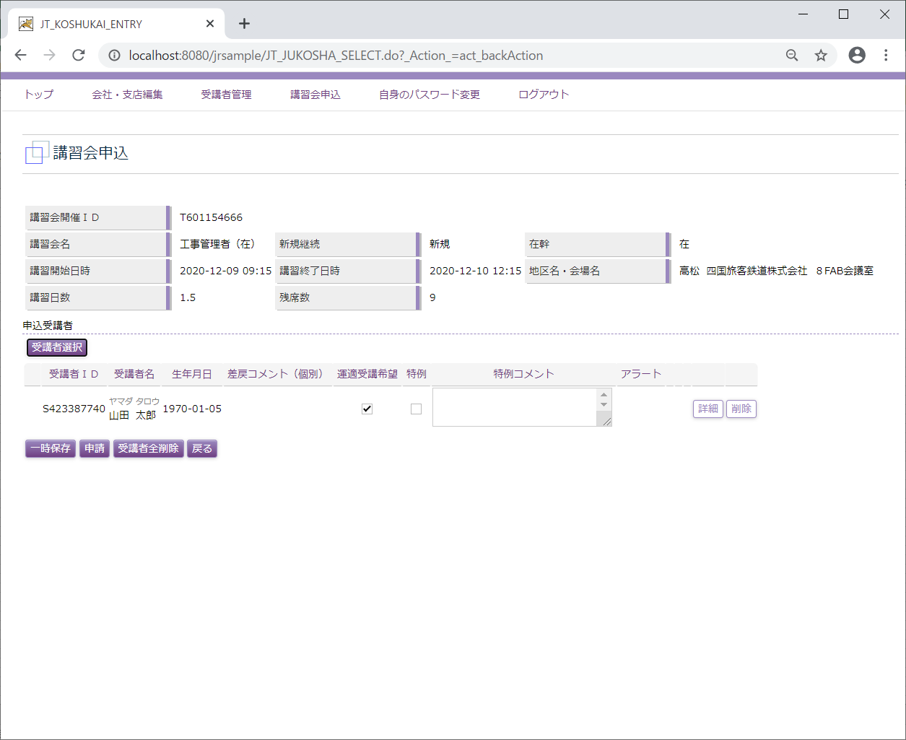

 | 受講者照会
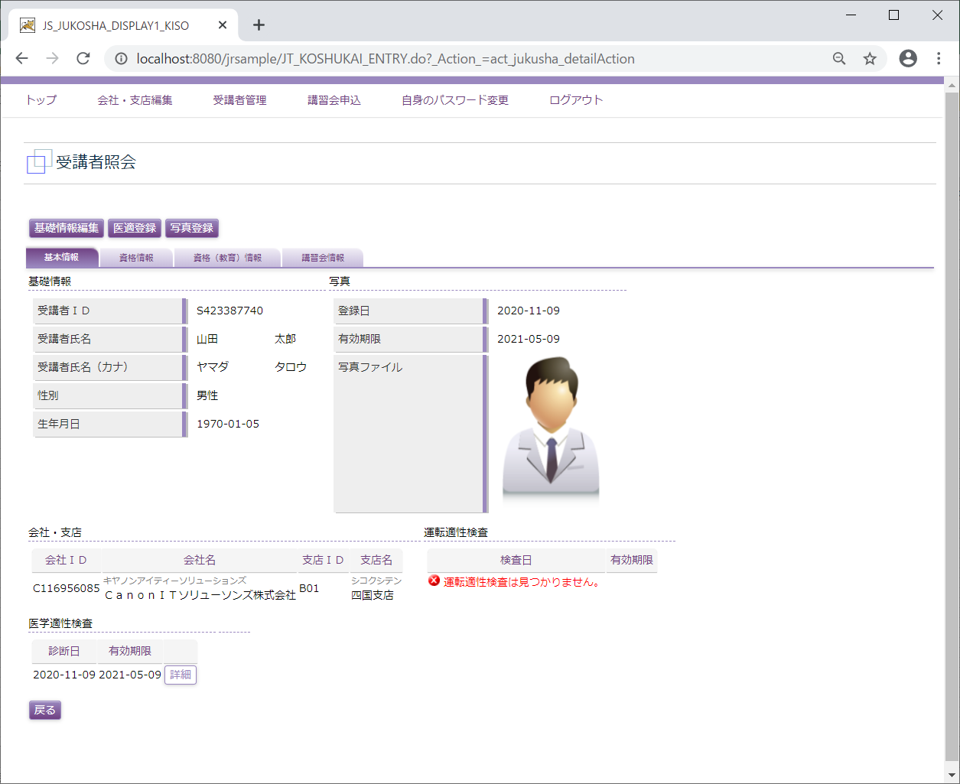

 | 講習会申込
 | (一時保存)

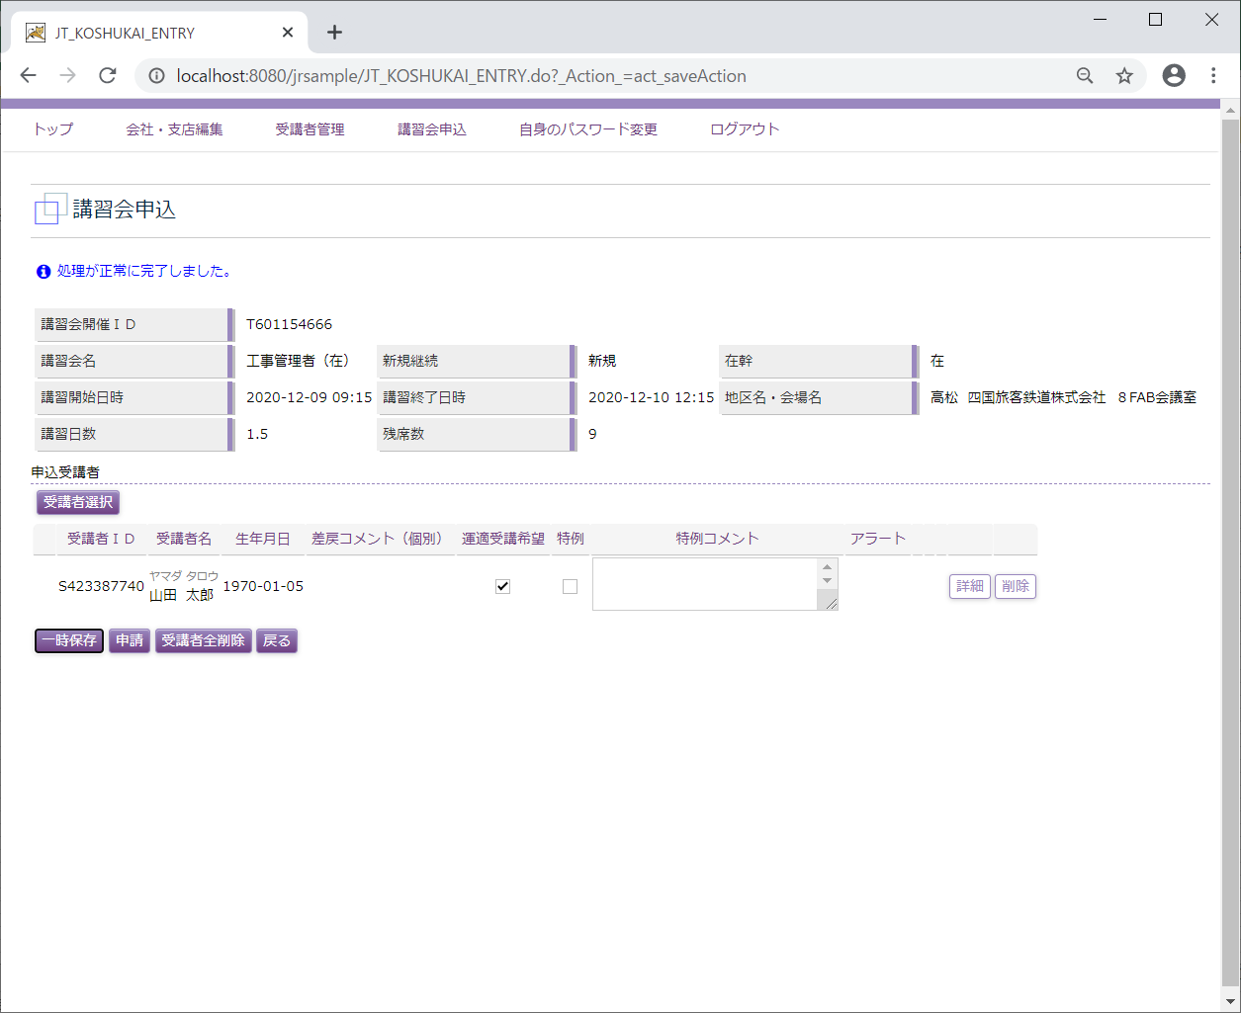

 | 講習会一覧
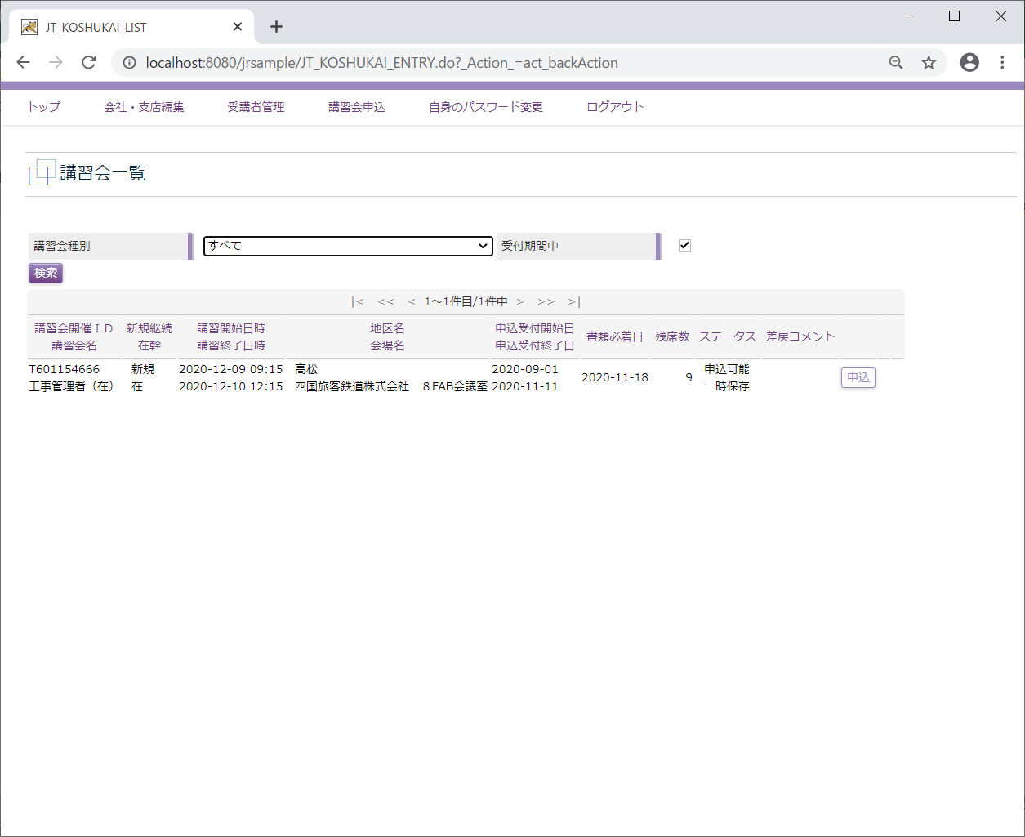

D5
←ユースケースに戻る

 | 受講会社
 | メニュー「講習会申込」

 | 講習会一覧

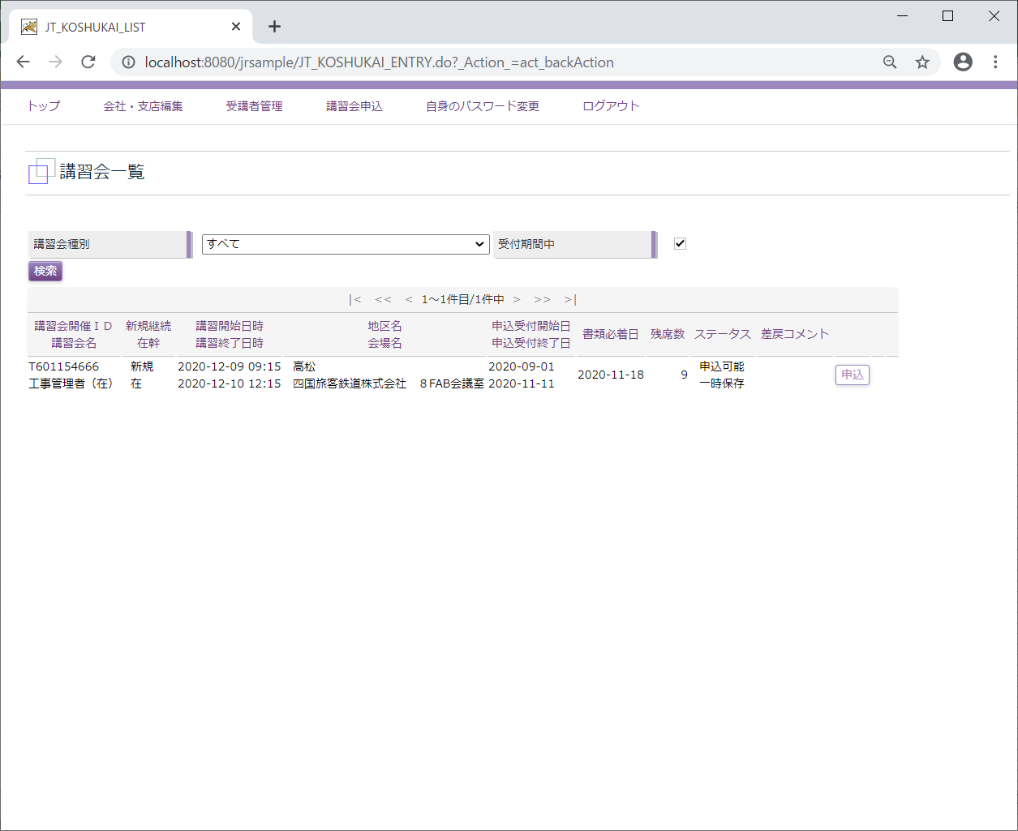

 | 講習会申込_申請
 | 講習会申込

 | 講習会申込_申請取り消しと再申請
 | 講習会一覧

 | 講習会申込

 | 受講者選択

 | 講習会申込

